SISTEMA_SEGURIDAD_FISICA
 | REPORTE FOTOGRÁFICO - Sistema de Seguridad Fisica Interior
Nombre de la Estacion: | SANTO_DOMINGO_DE_APACHE
Nombre de Localidad: | LEONCIO PRADO
Fecha: | 25/05/2026 - 25/05/2026
Direccion: | CENTRO POBLADO SANTO DOMINGO DE APACHE
ID site: | LI5343
CRQ: | CRQ000000073789
Sticker Año mantenimiento |  |  | Letrero de Localidad beneficiaria o GPS
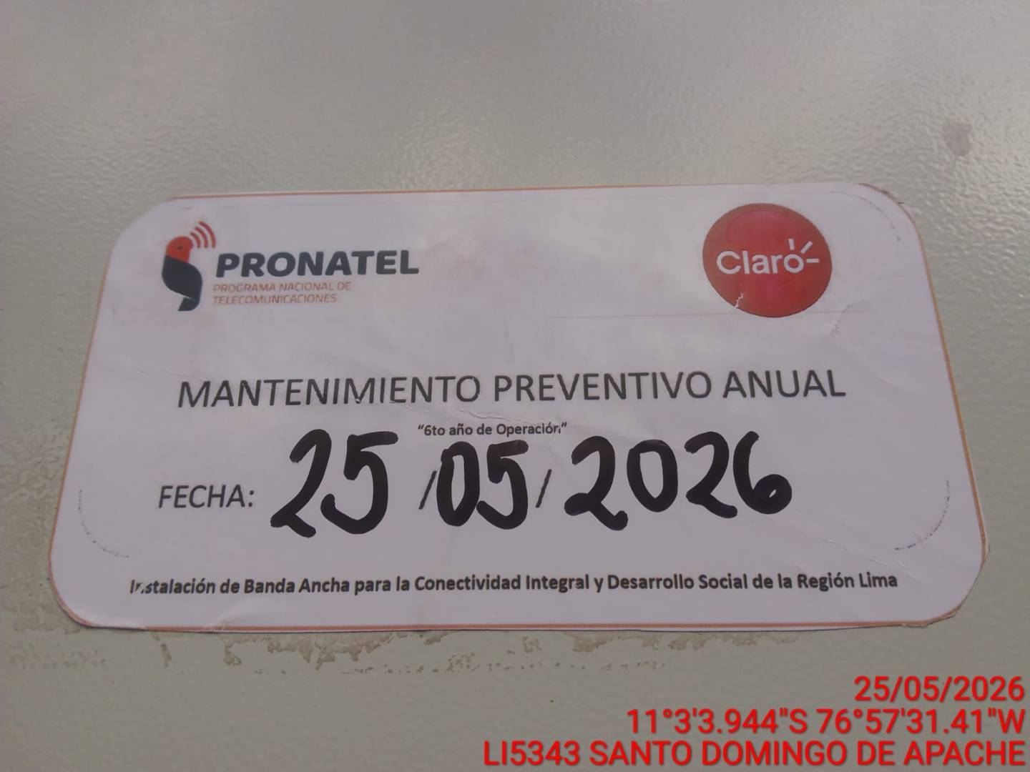 |  |  | 

LIMPIEZA GENERAL DE LOS EQUIPOS DEL SISTEMA
ANTES |  | DURANTE |  | DESPUES
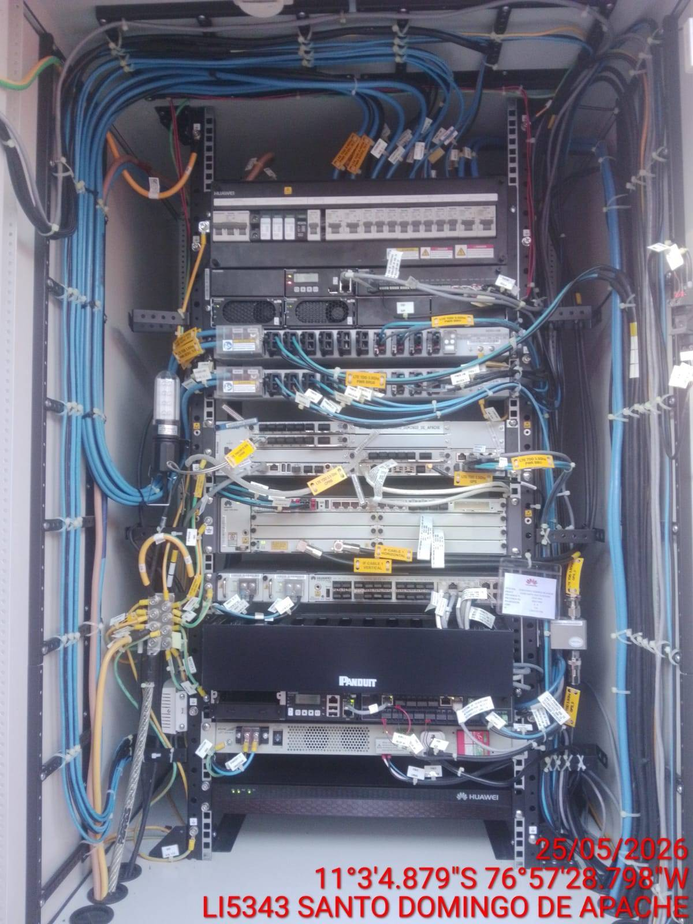 |  | 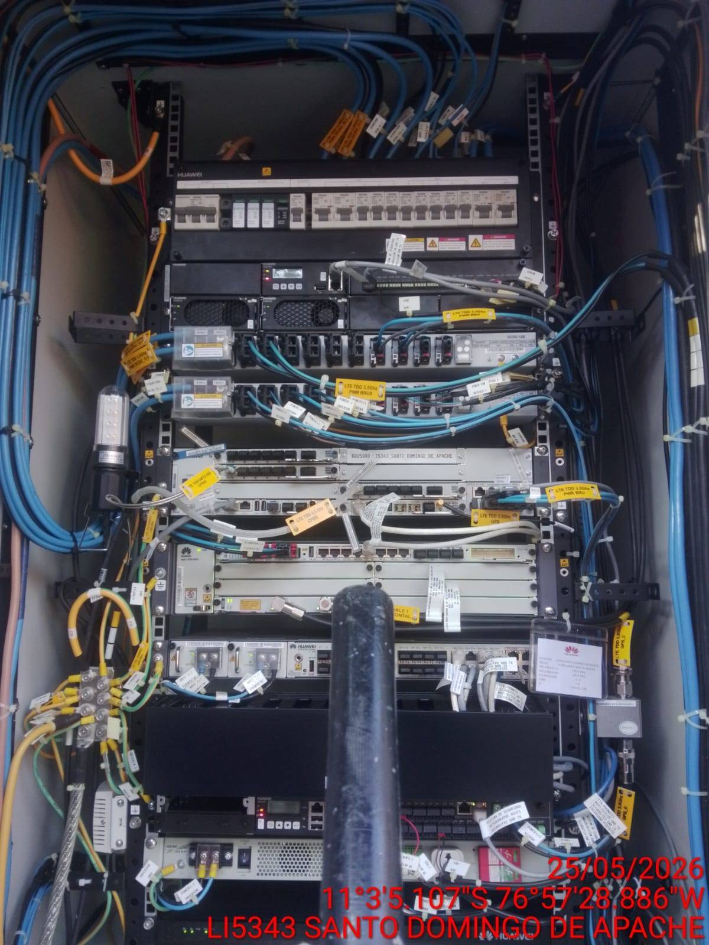 |  | 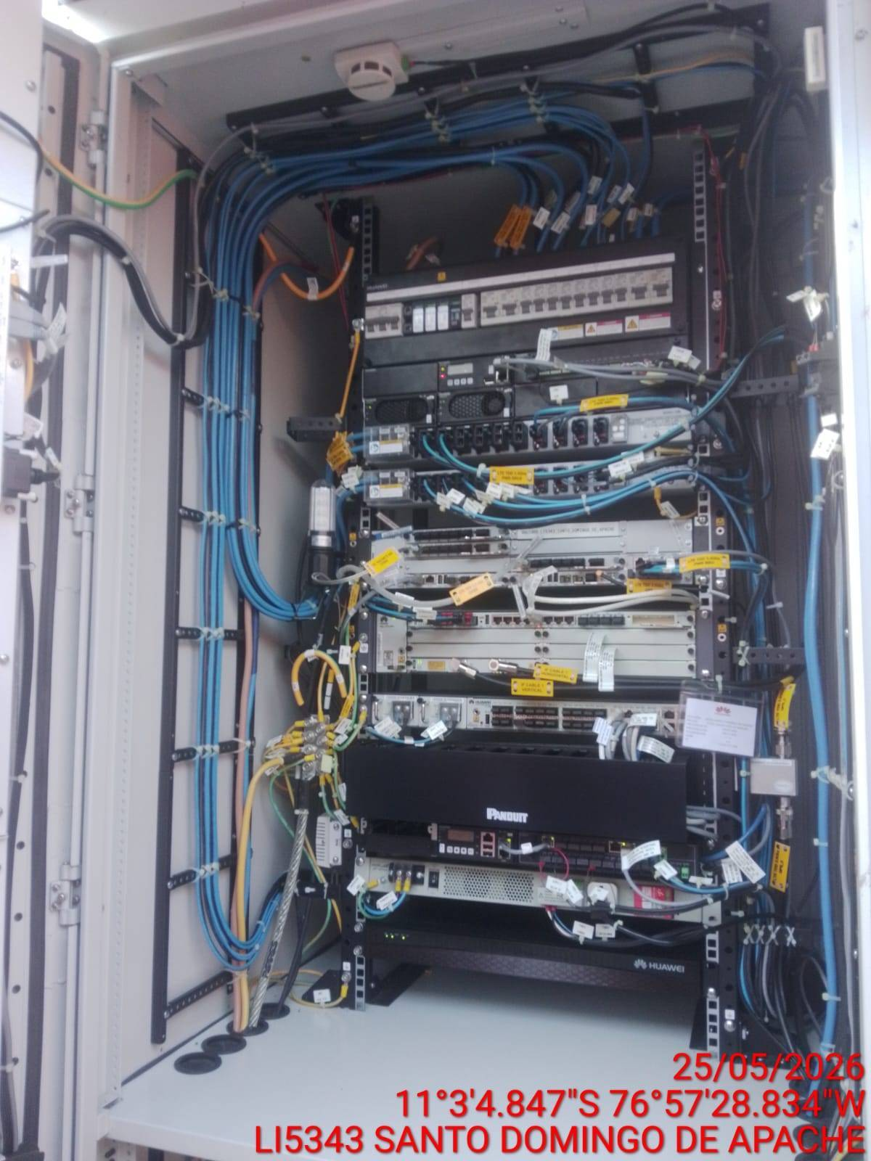

REVISIÓN DEL BUEN FUNCIONAMIENTO DE LA LECTORA
ANTES |  | DURANTE |  | DESPUES
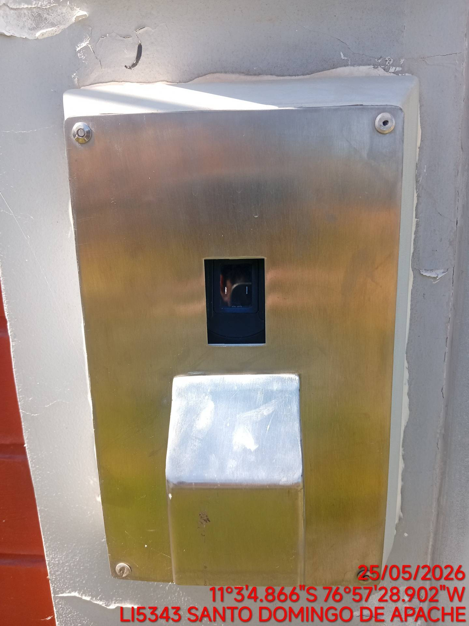 |  | 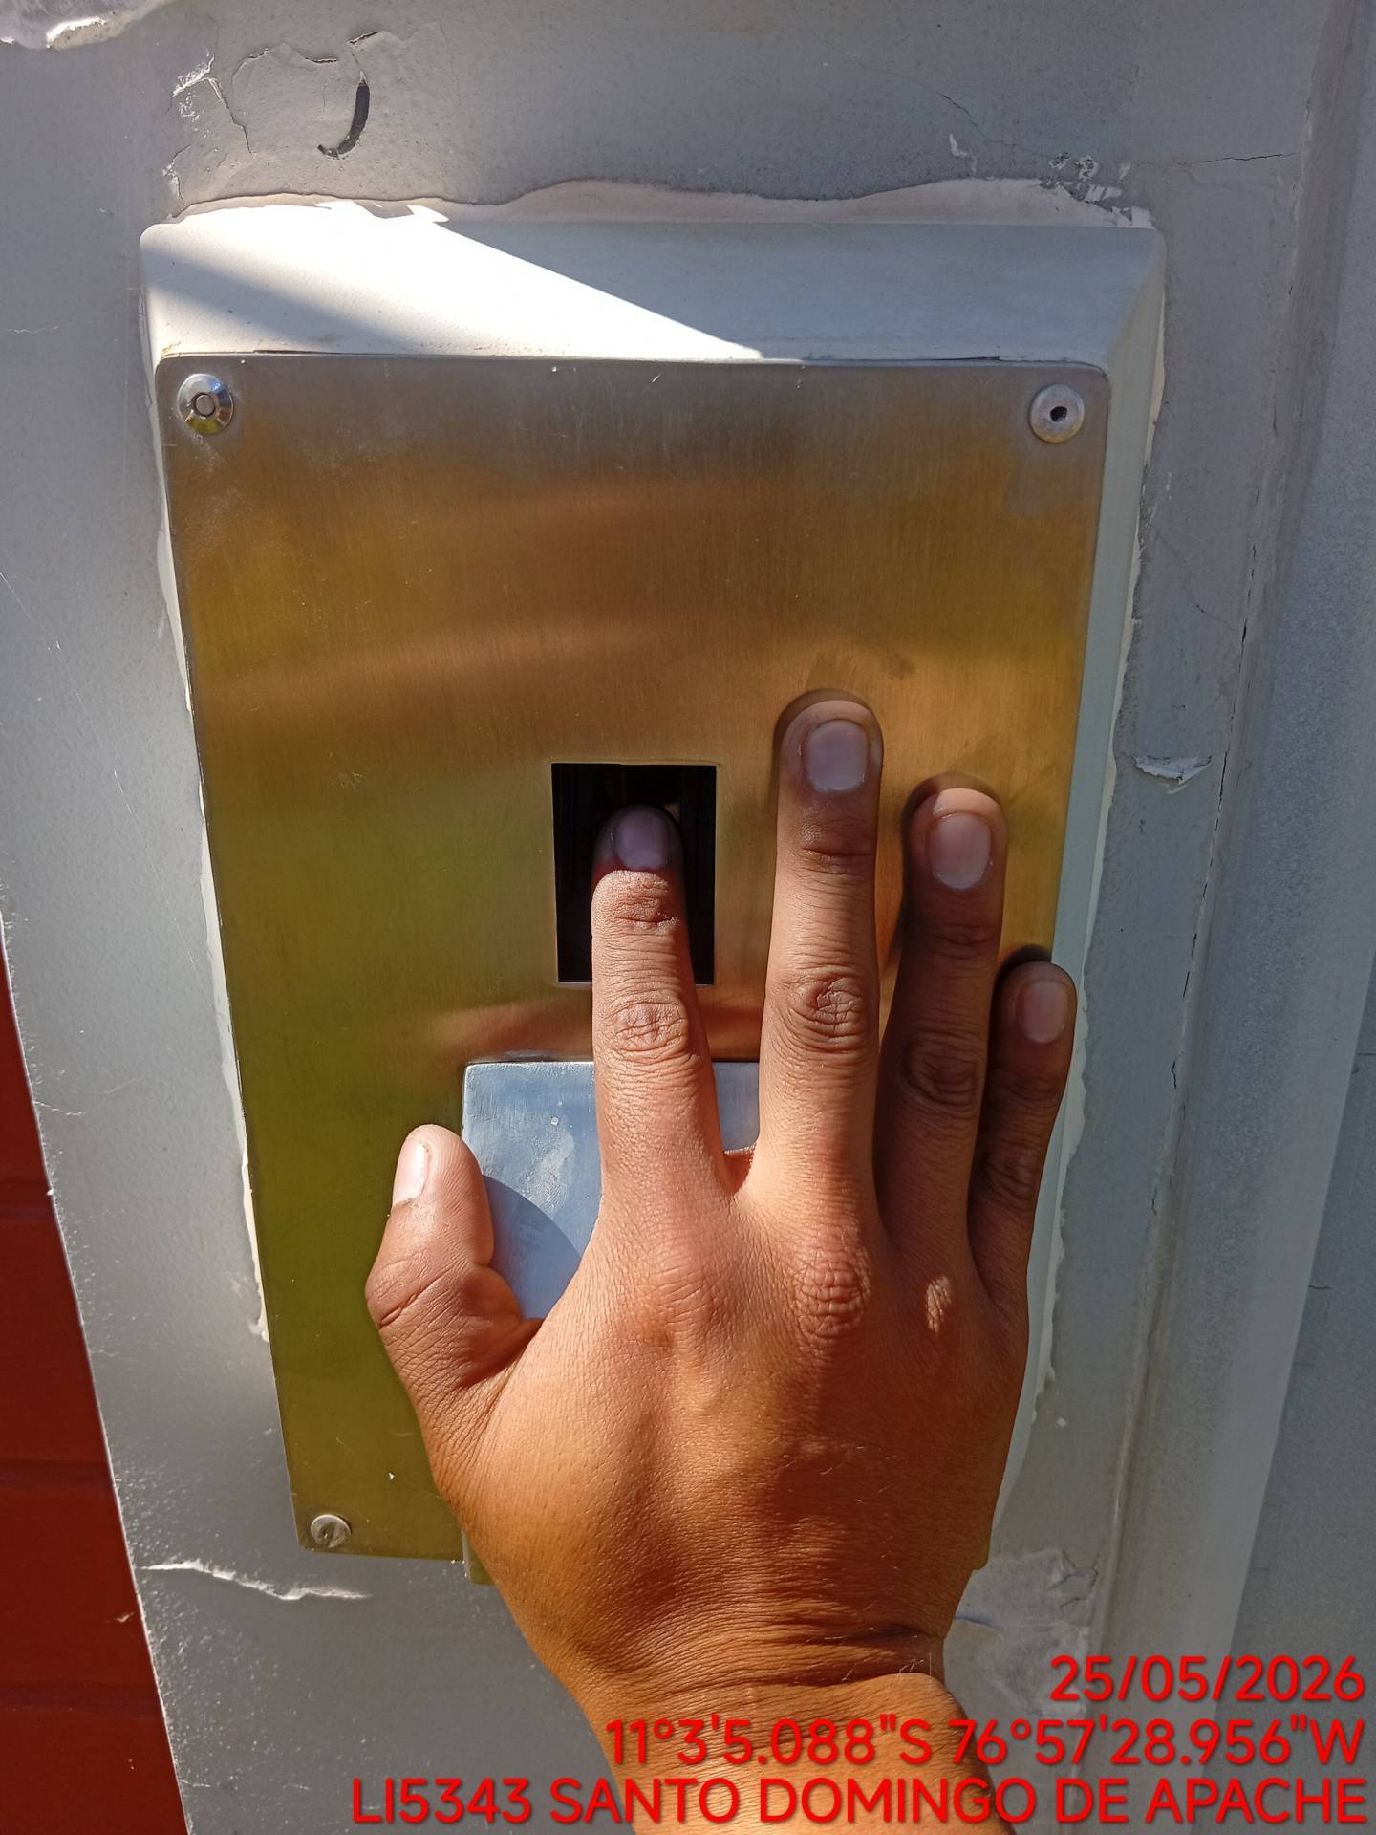 |  | 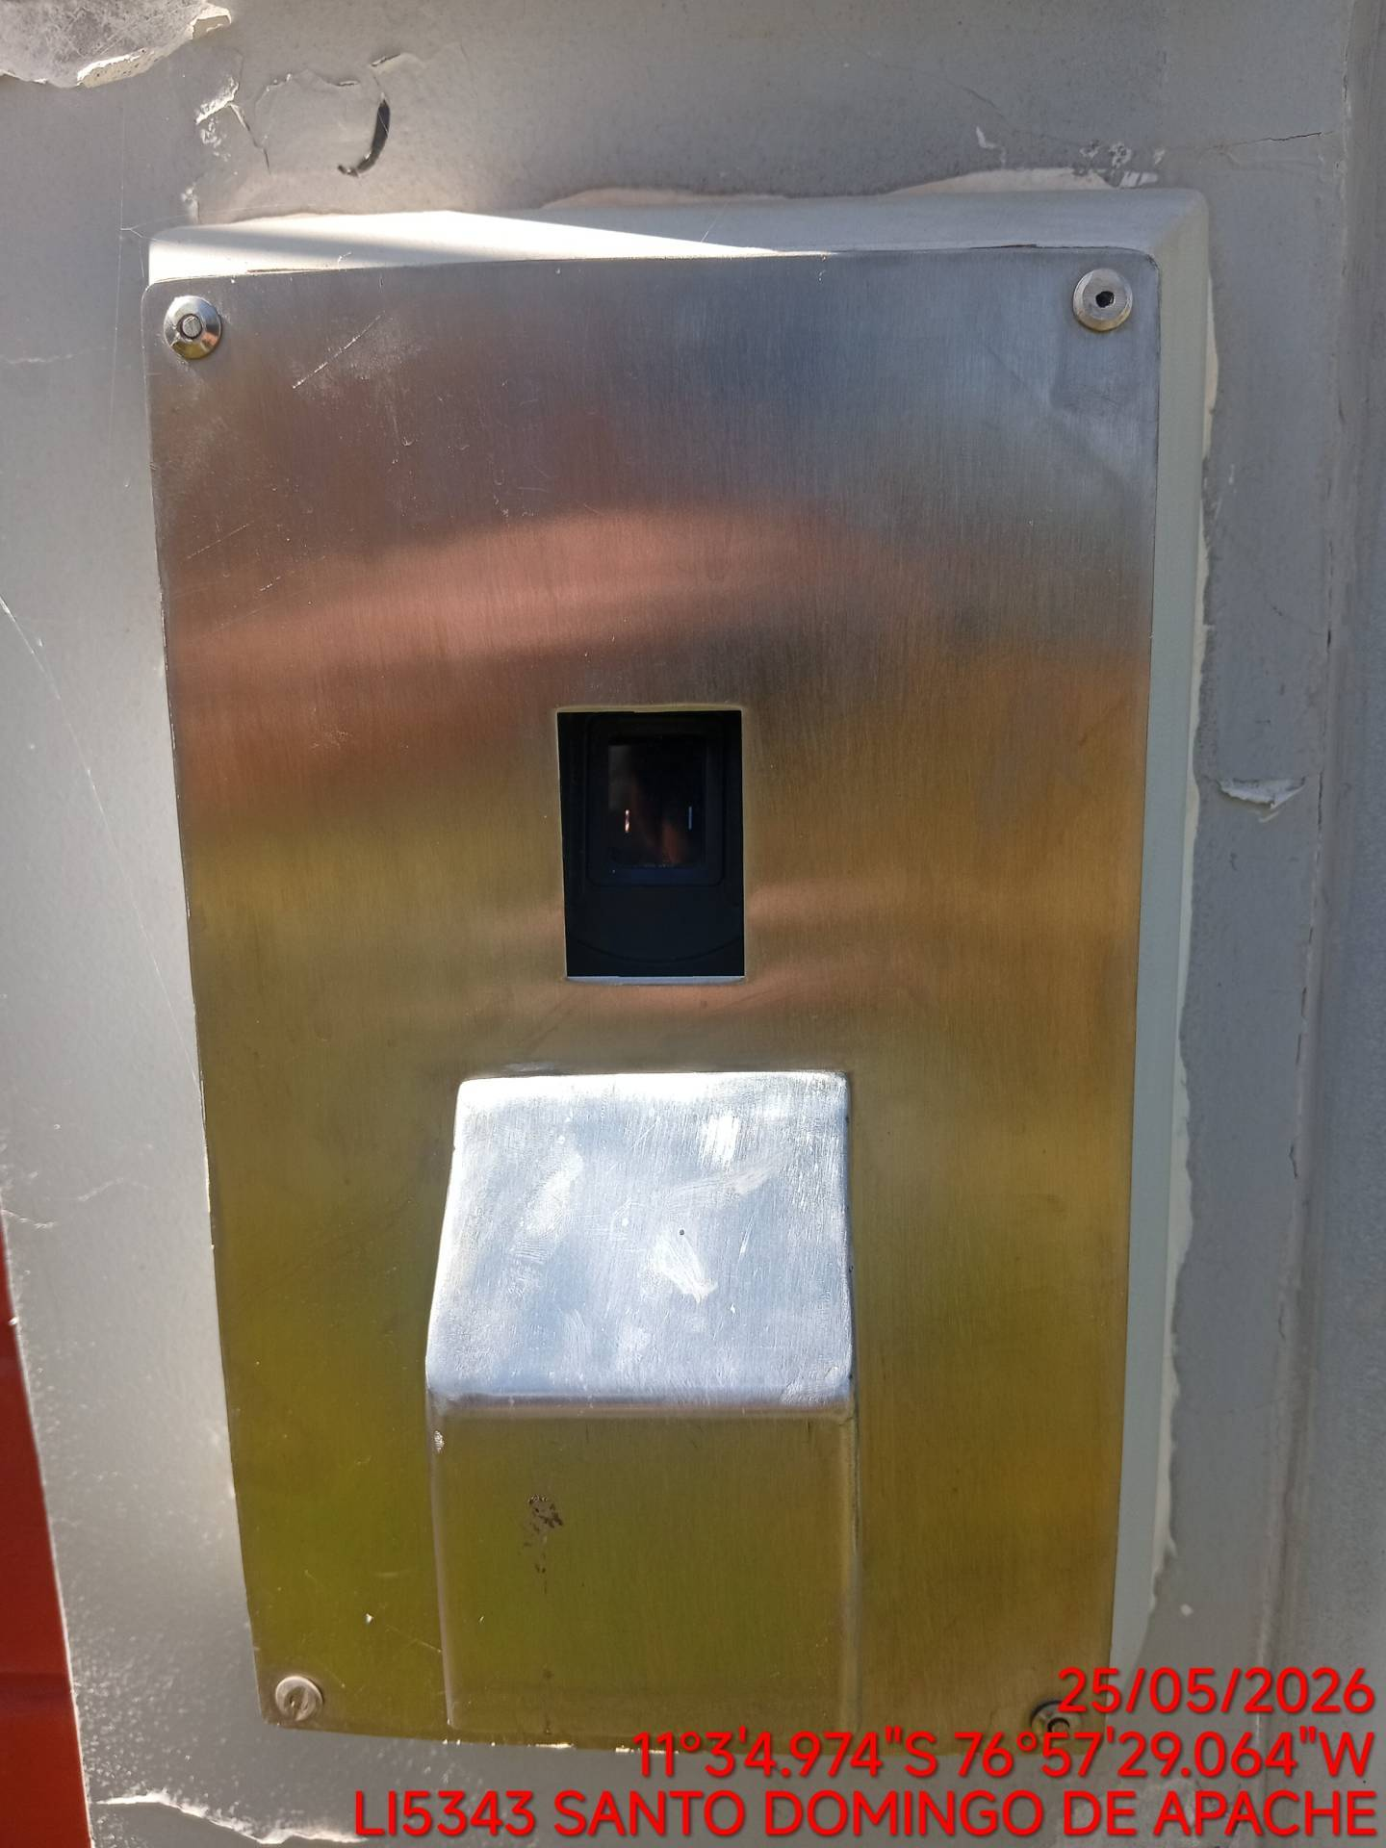

REVISIÓN DEL FUNCIONAMIENTO DEL SENSOR DE HUMO
ANTES |  | DURANTE |  | DESPUES
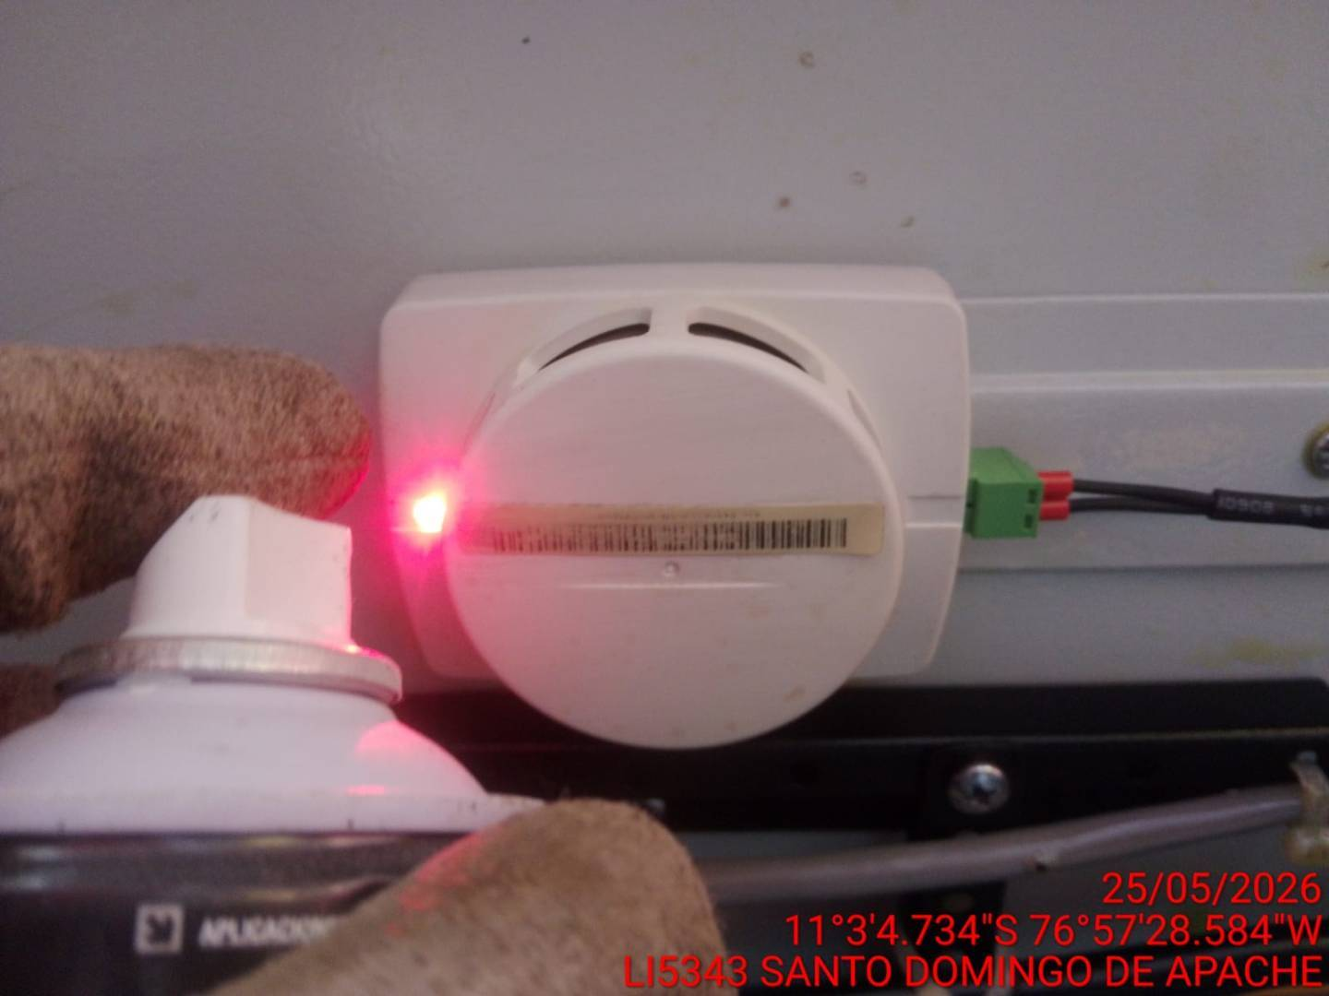 |  | 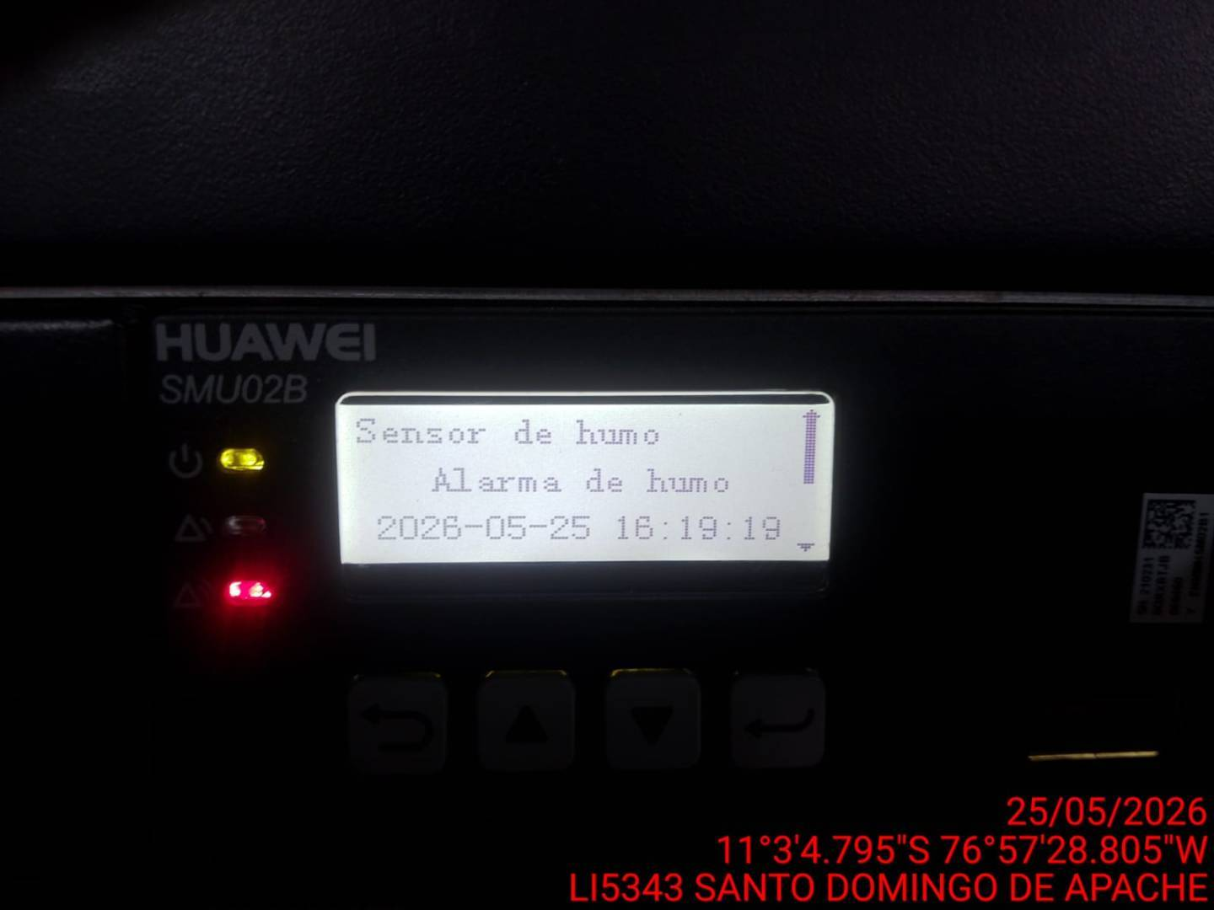 |  | 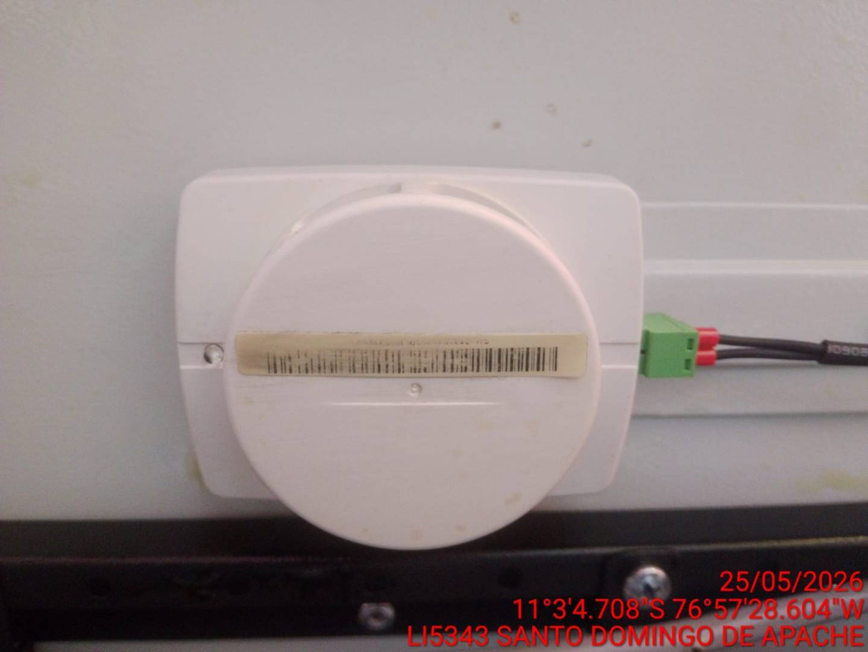

REVISIÓN DE SUJECIÓN Y ANCLAJES DE CÁMARA
ANTES |  | DURANTE |  | DESPUES
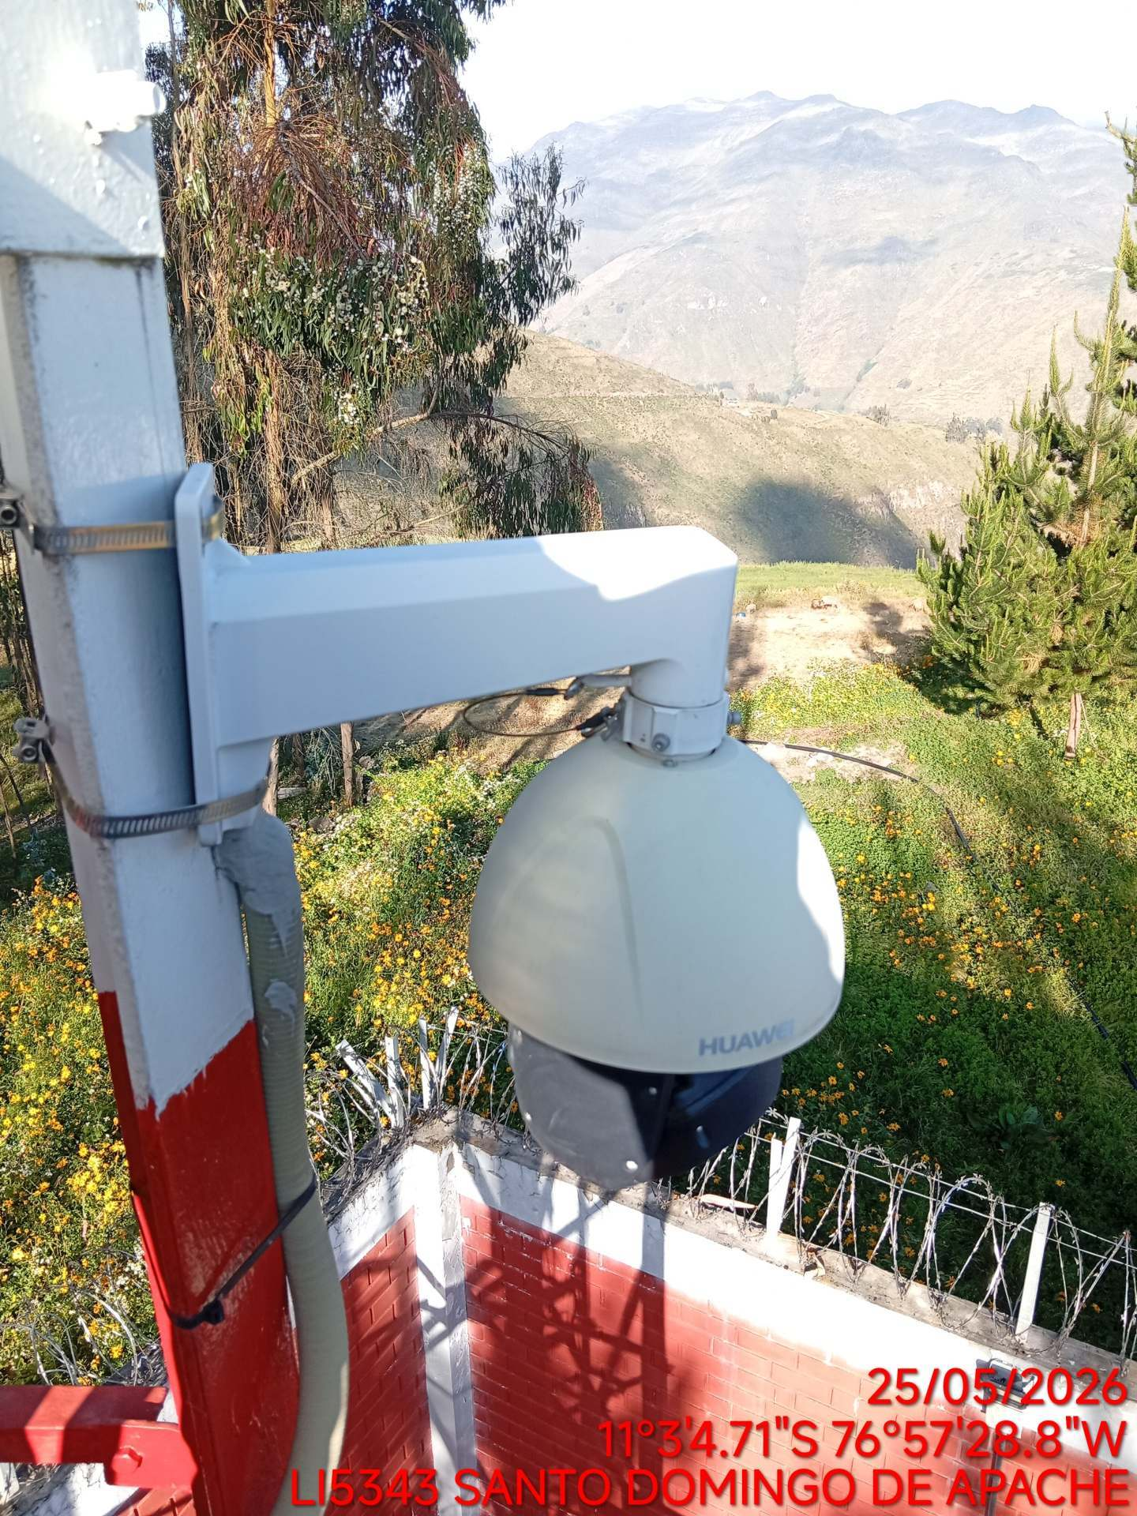 |  | 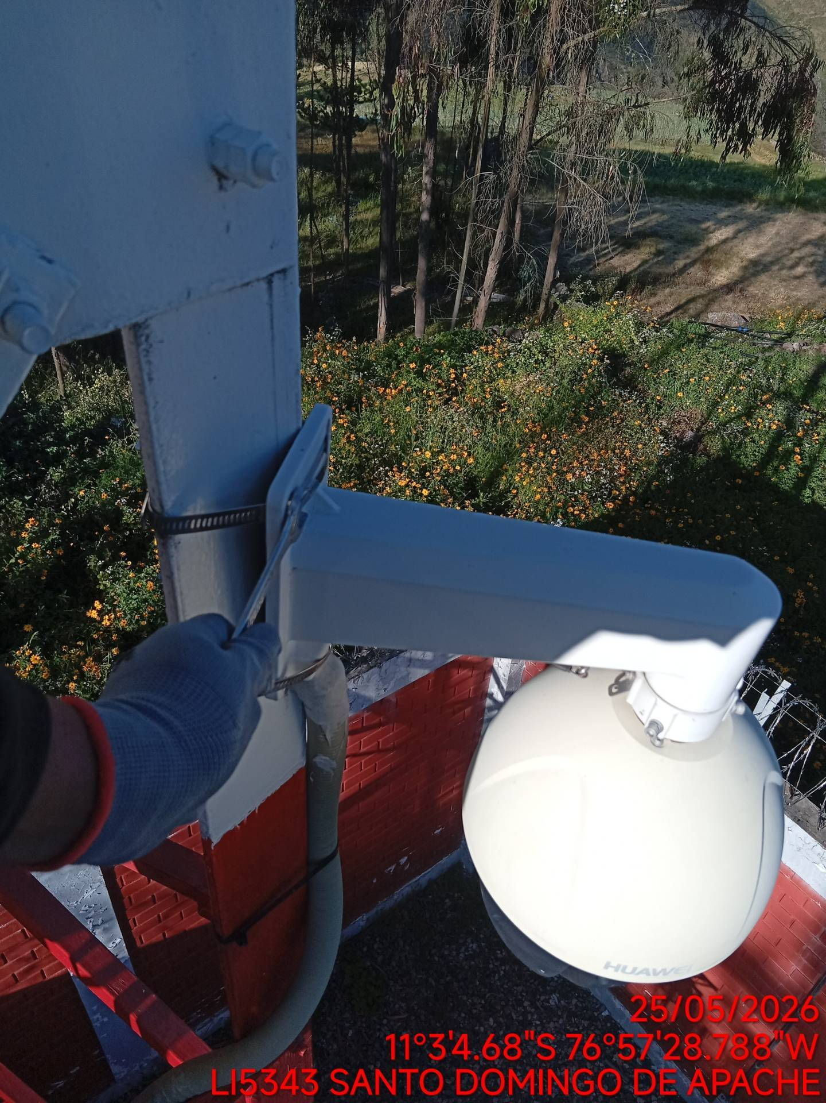 |  | 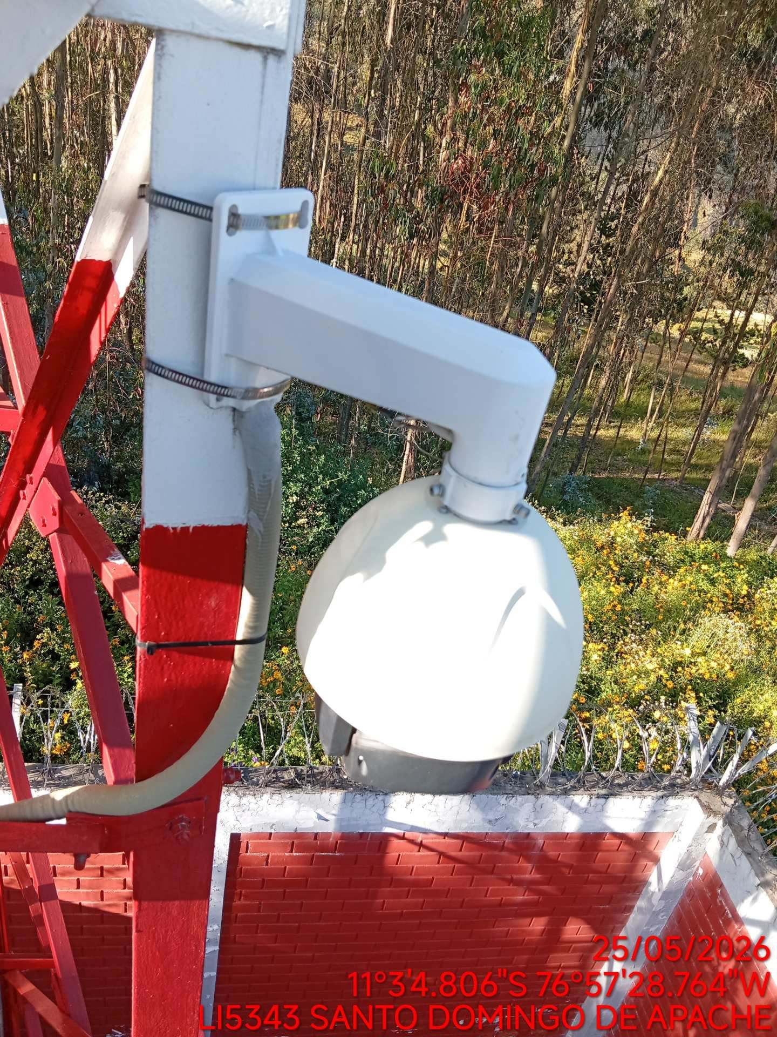

REVISIÓN DEL EQUIPO DE GRABACIÓN (VCN510 - 8P)
ANTES |  | DURANTE |  | DESPUES
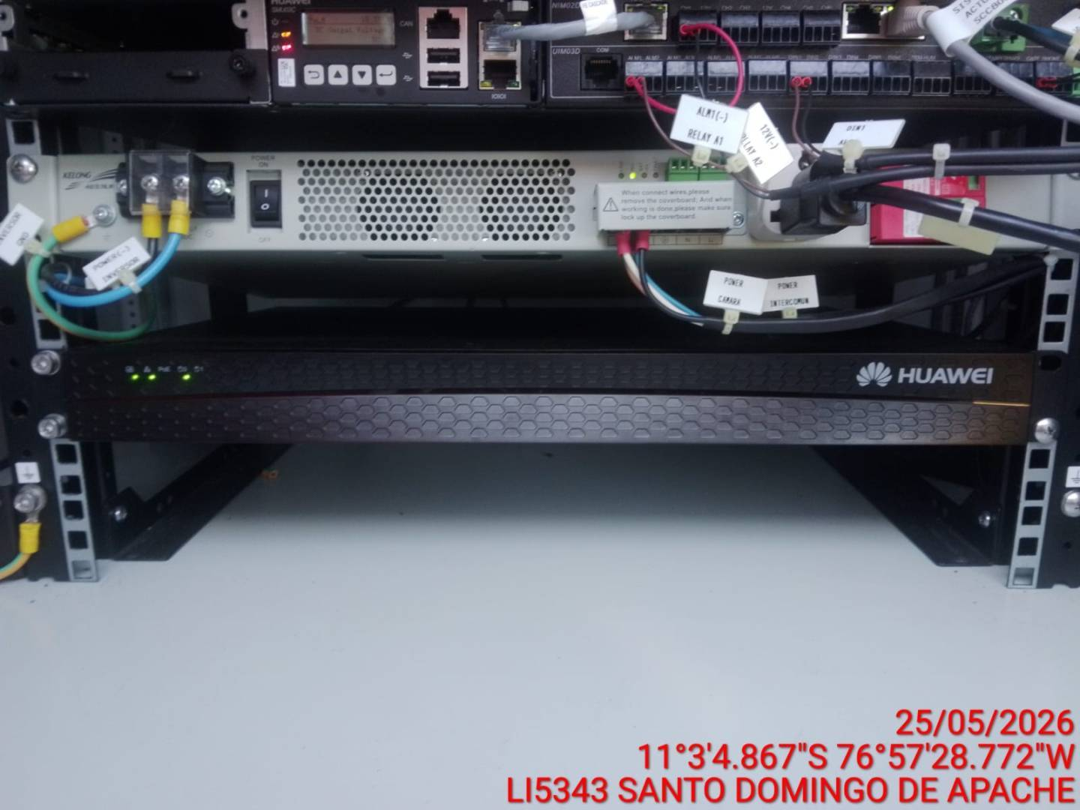 |  | 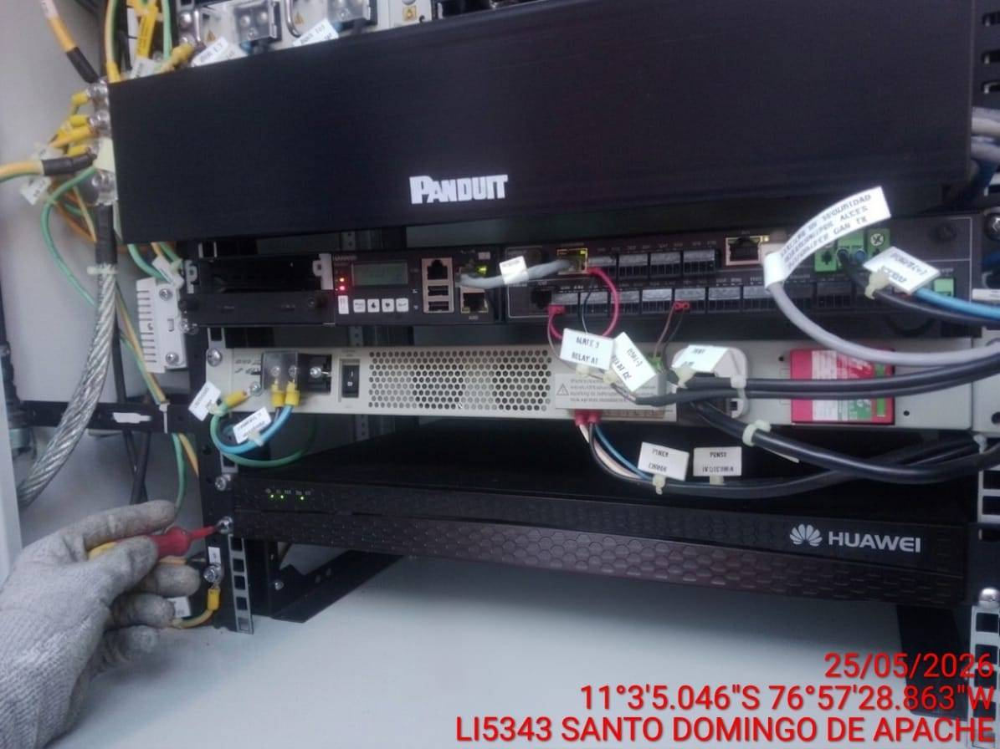 |  | 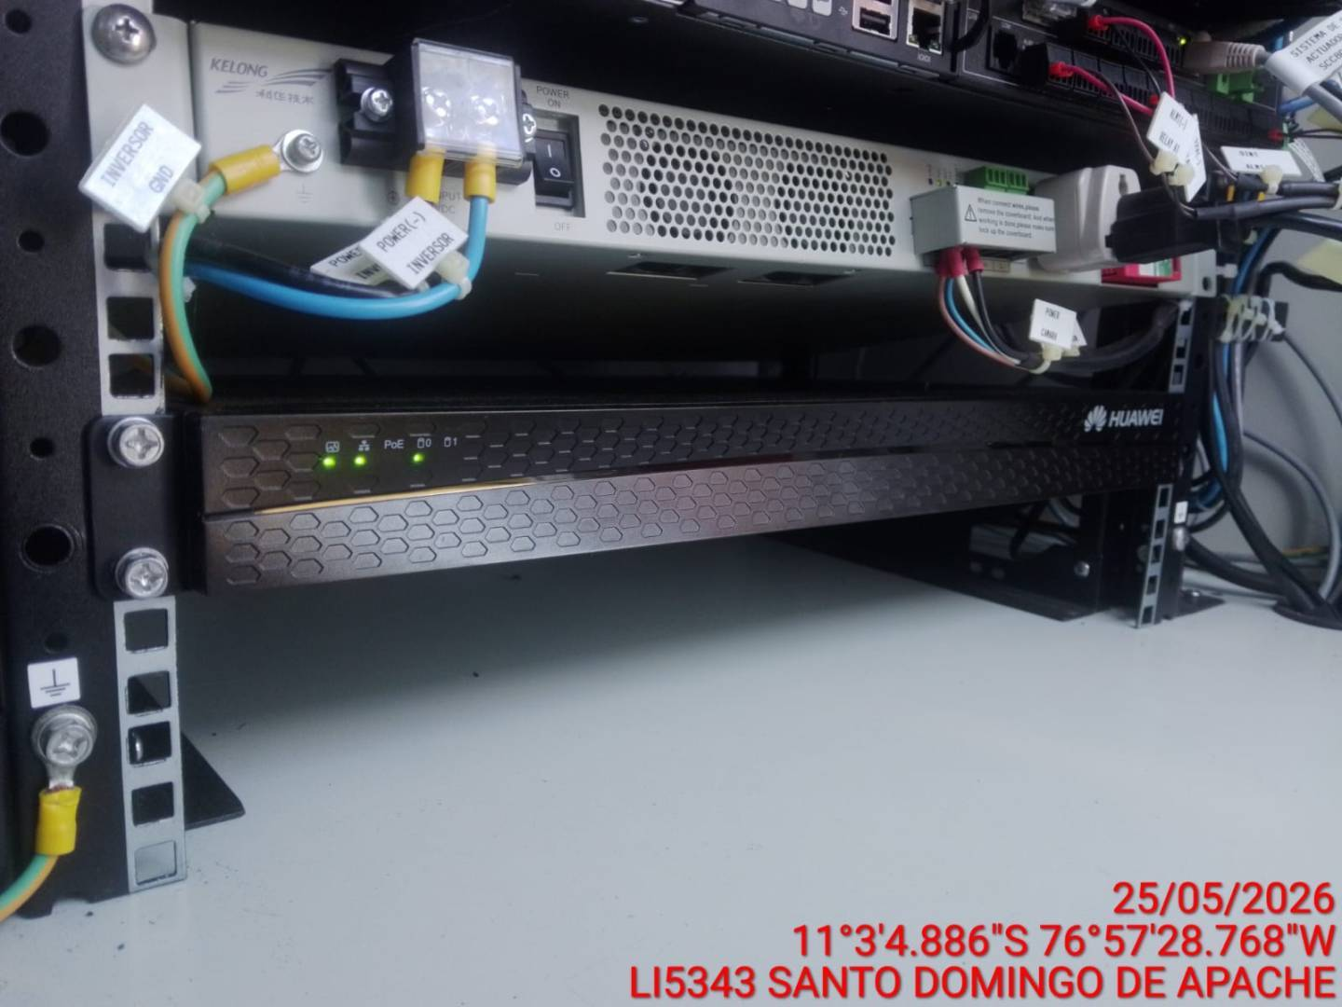

LIMPIEZA CÁMARA DE VIDEO
ANTES |  | DURANTE |  | DESPUES
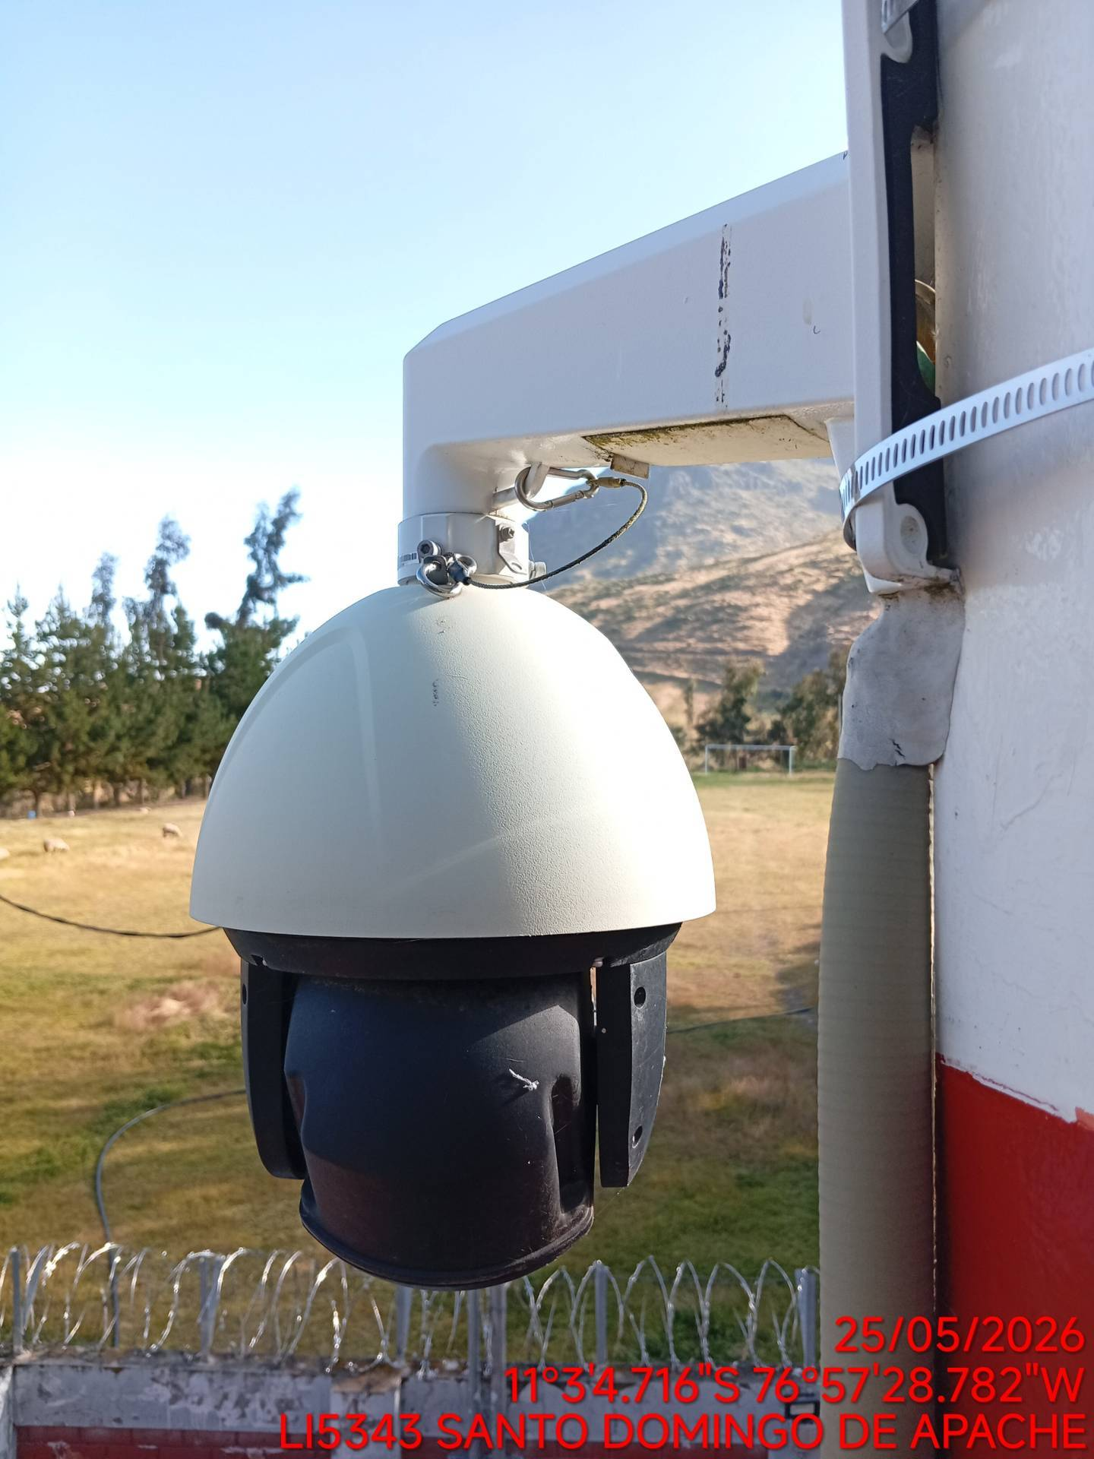 |  | 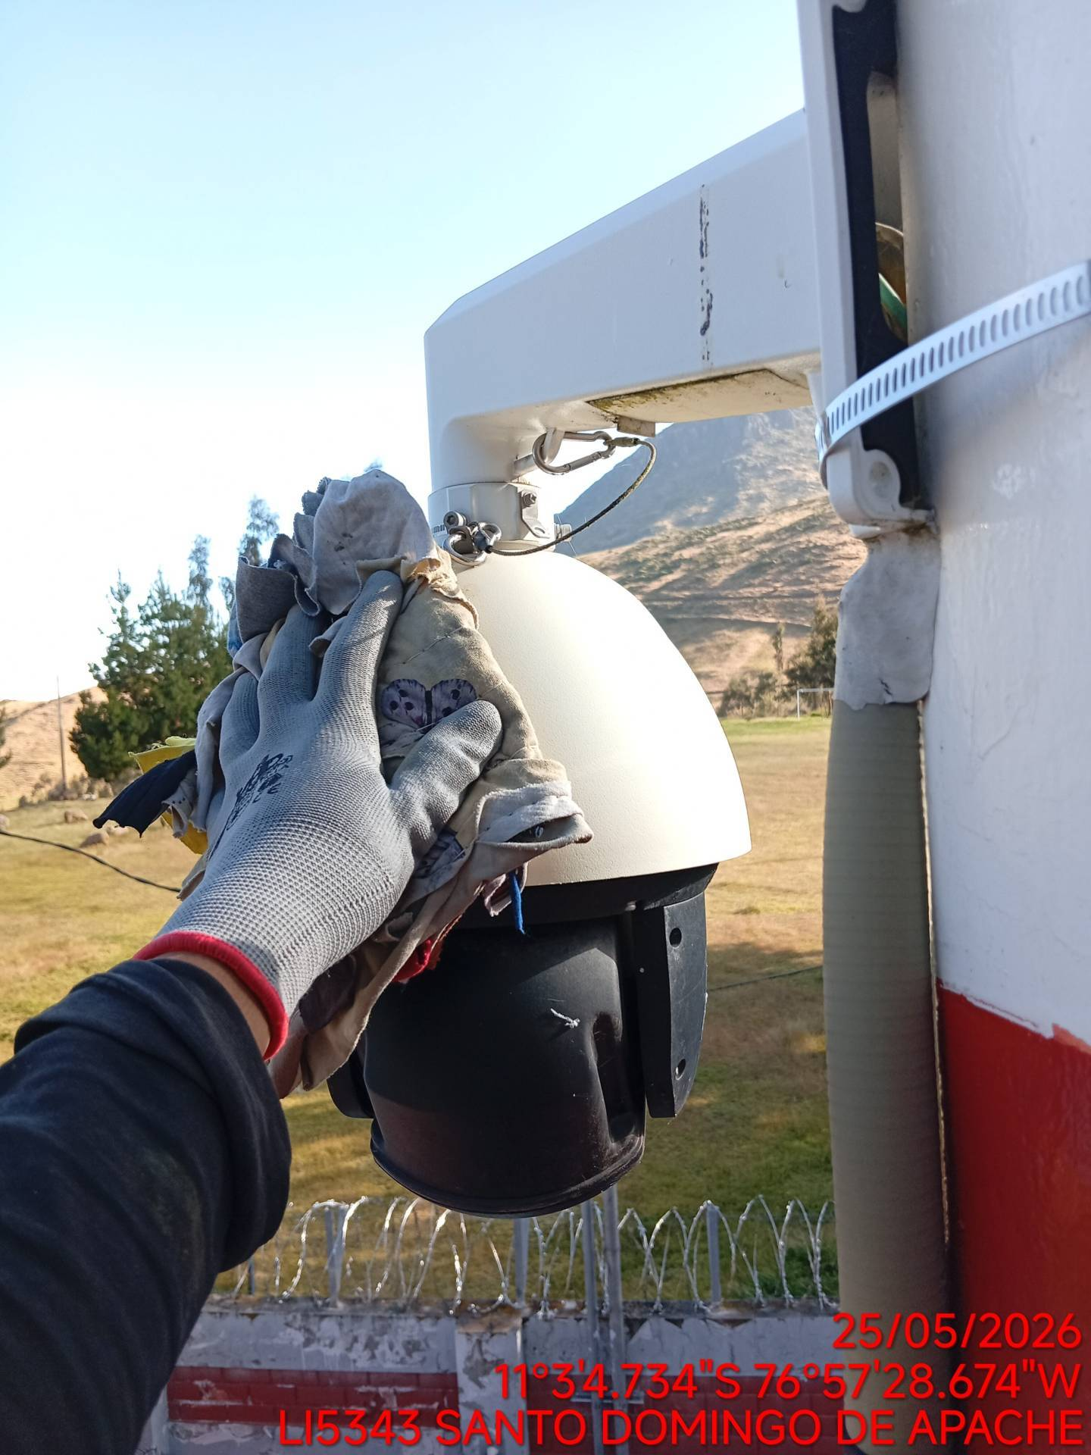 |  | 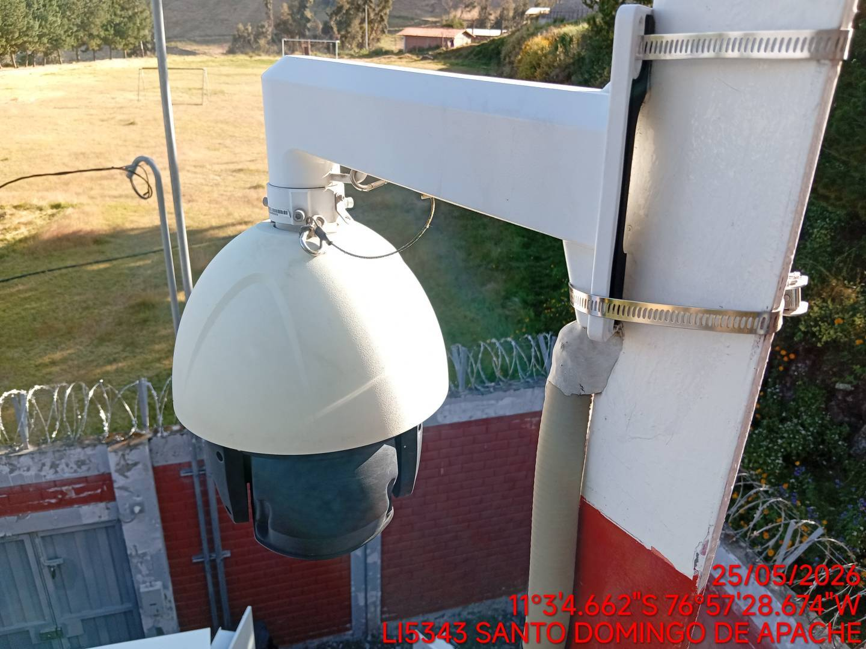

REGISTRO DE CÁMARA AL MOMENTO DE REALIZAR SU LIMPIEZA
ANTES |  | DURANTE |  | DESPUES
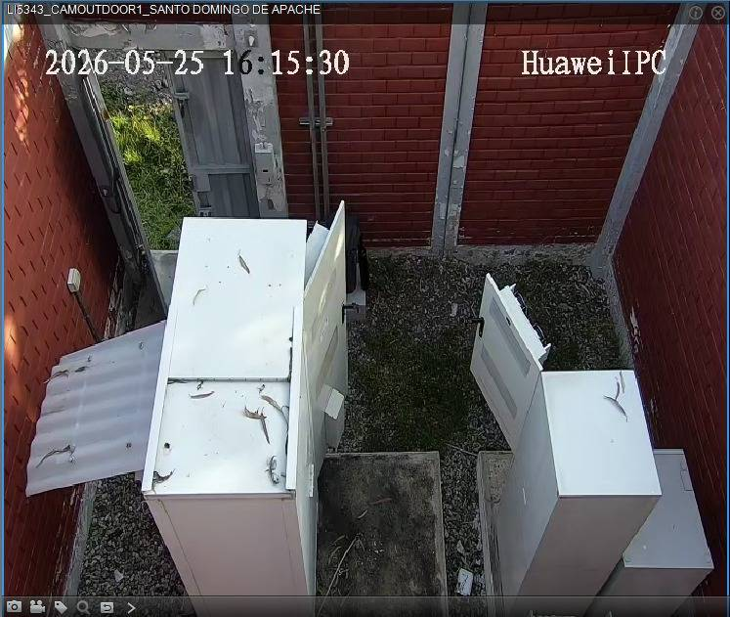 |  | 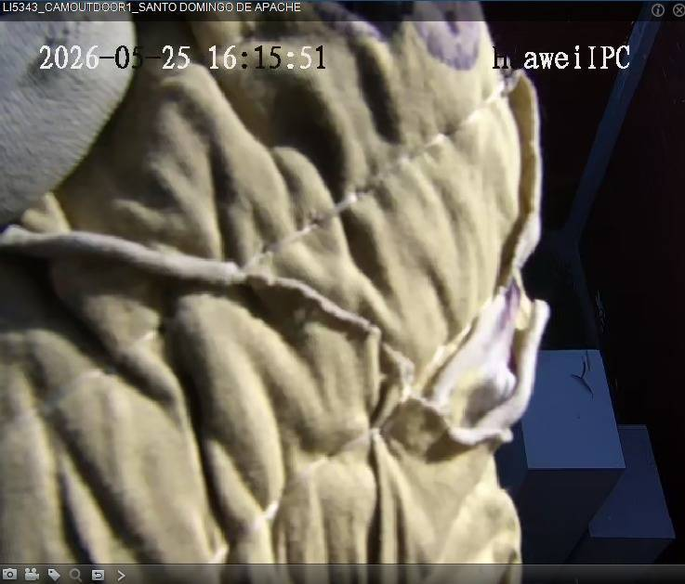 |  | 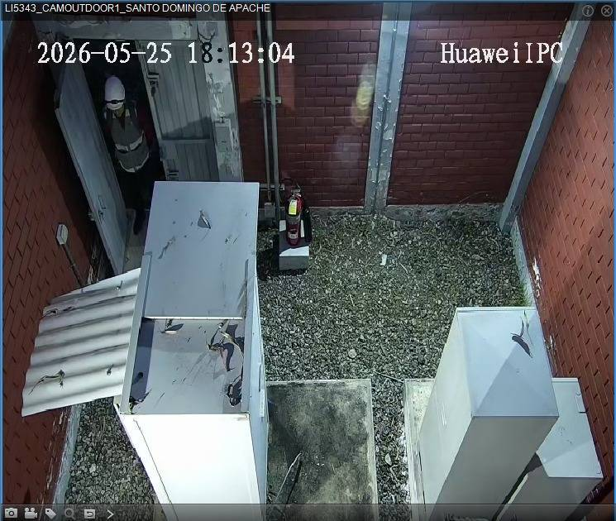

REVISIÓN DEL SISTEMA PERIFONEO
ANTES |  | DURANTE |  | DESPUES
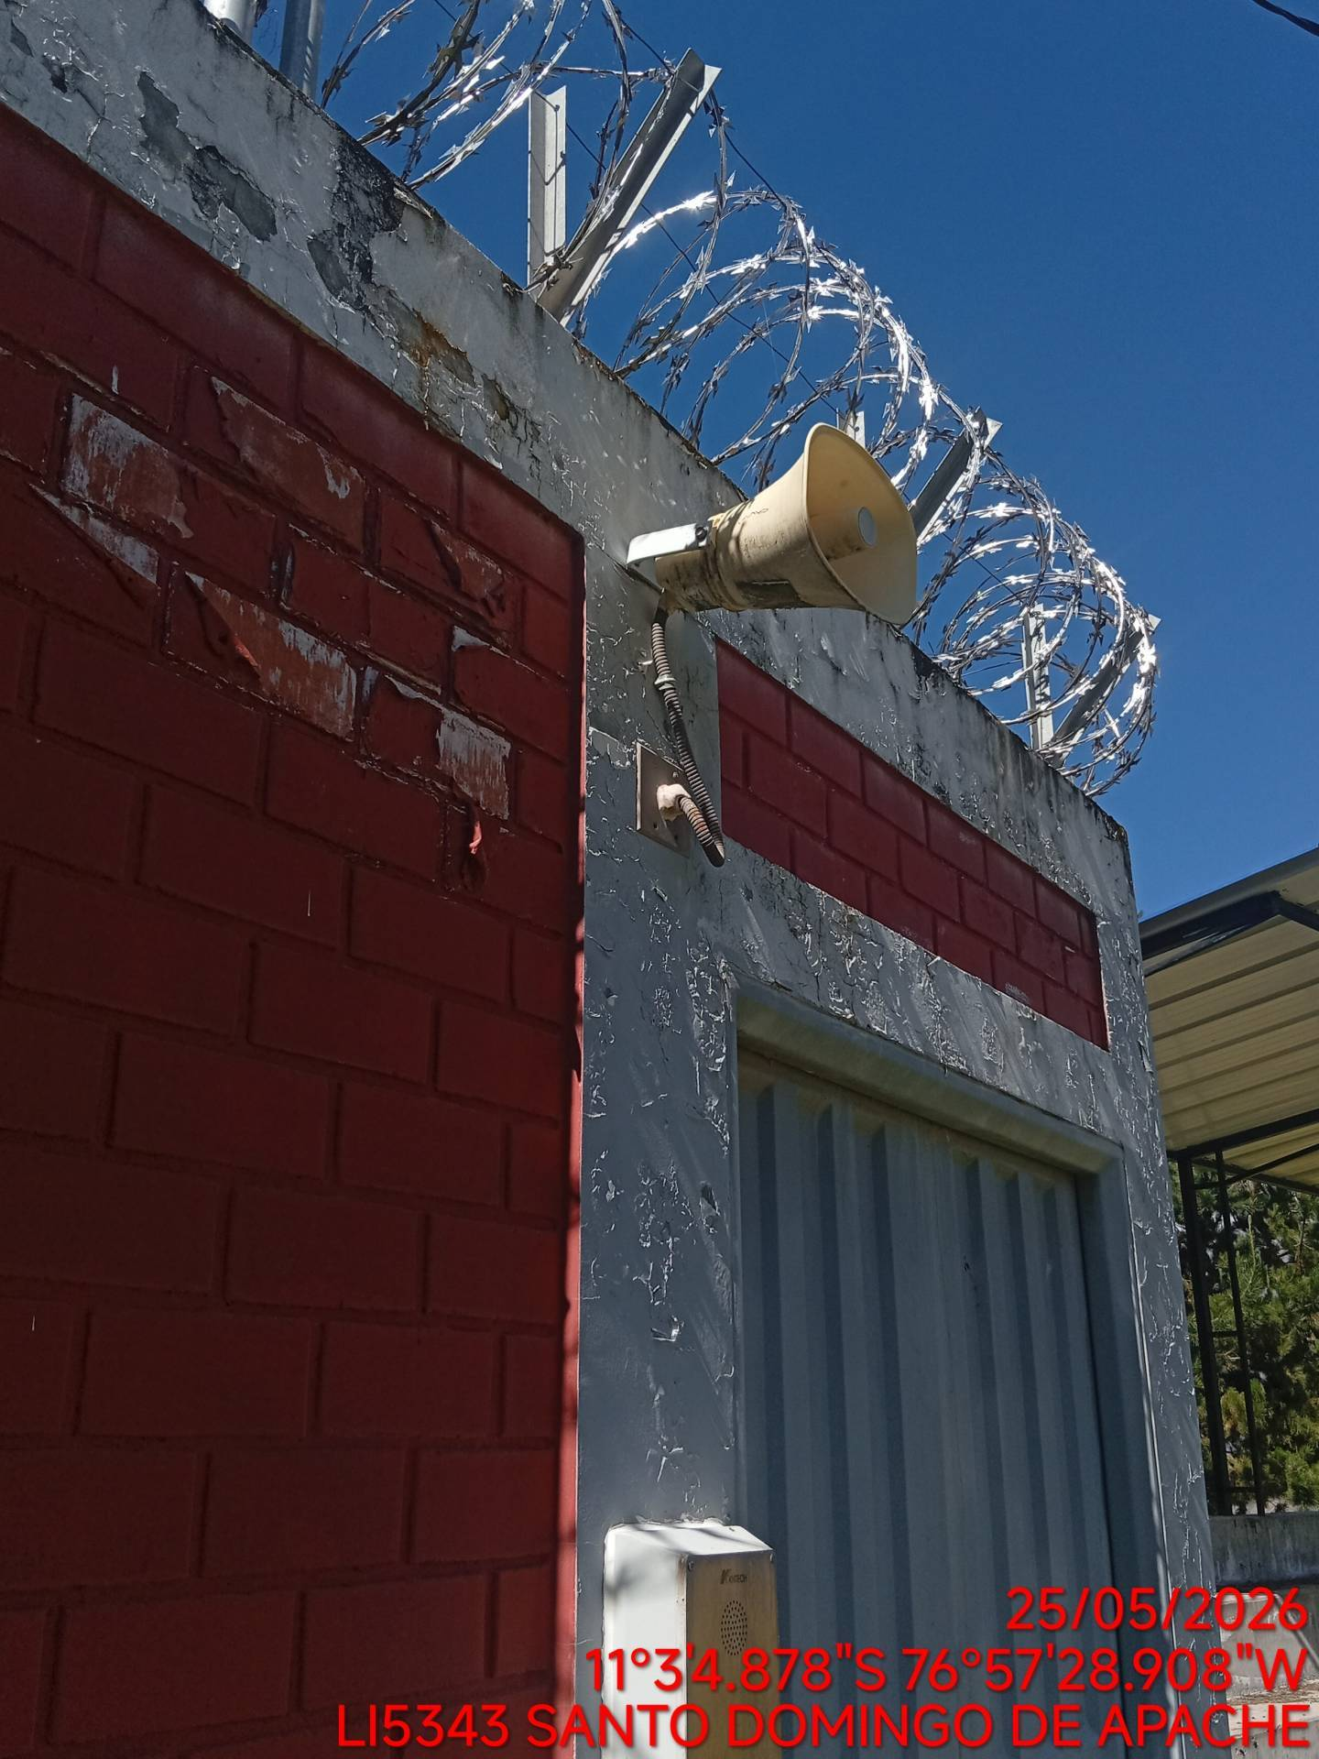 |  | 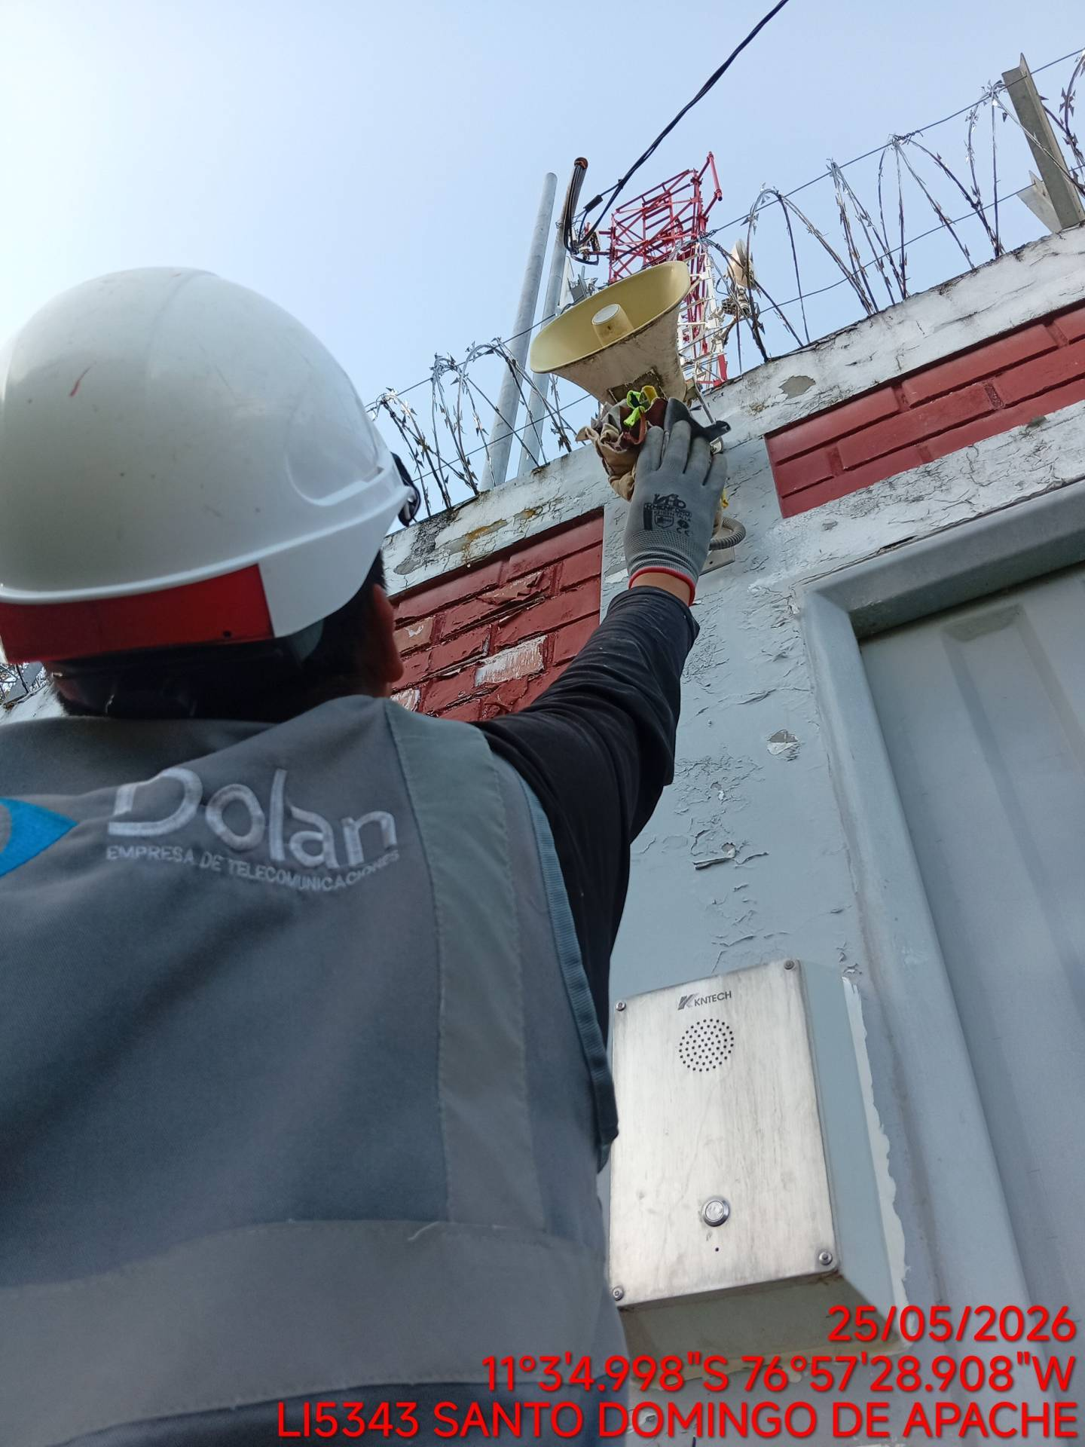 |  | 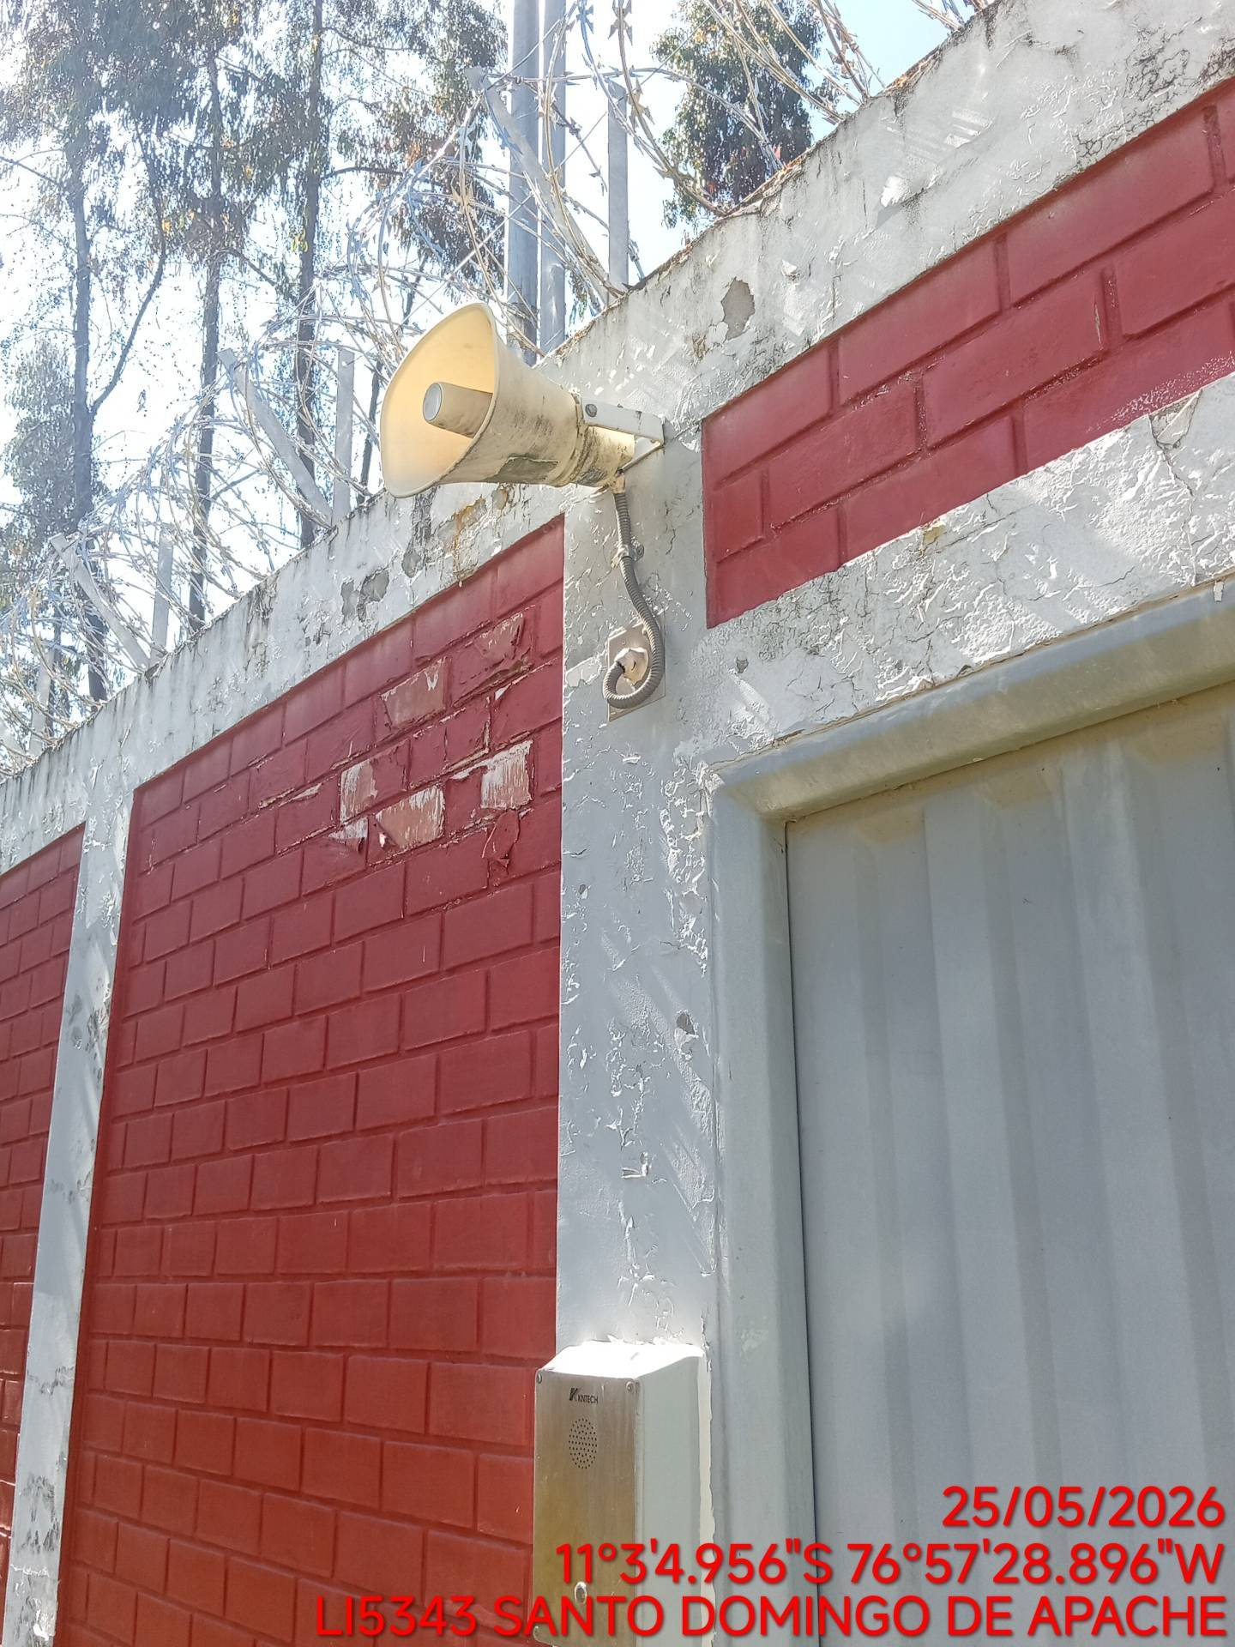

REVISIÓN DE LA SIRENA
ANTES |  | DURANTE |  | DESPUES
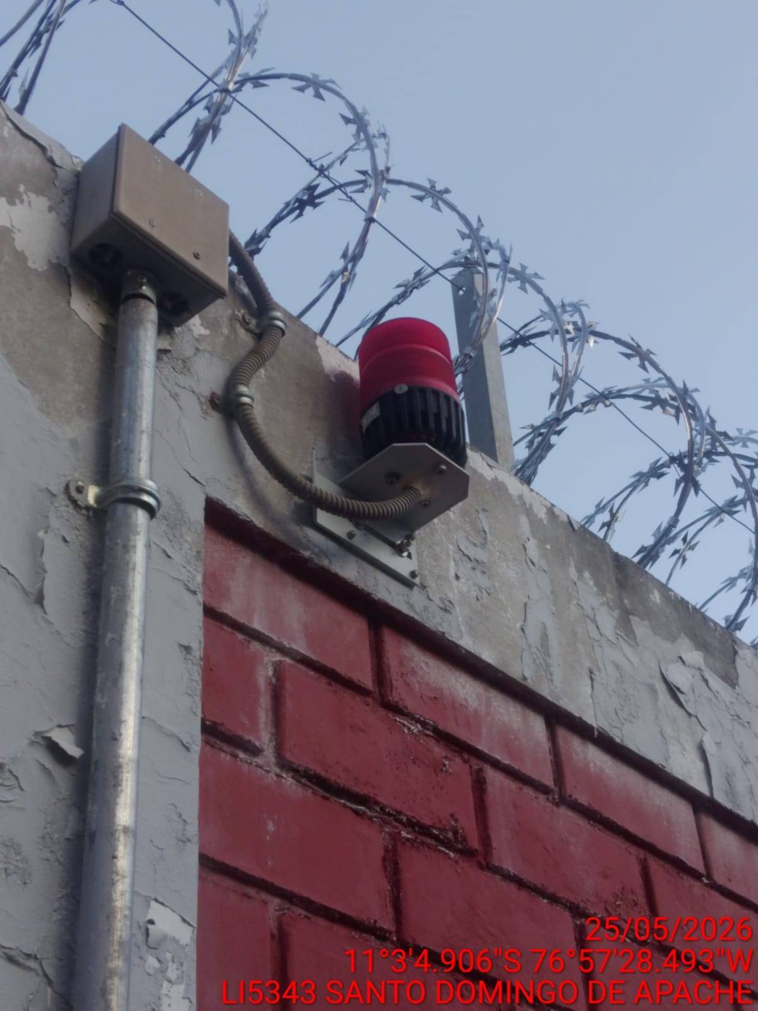 |  | 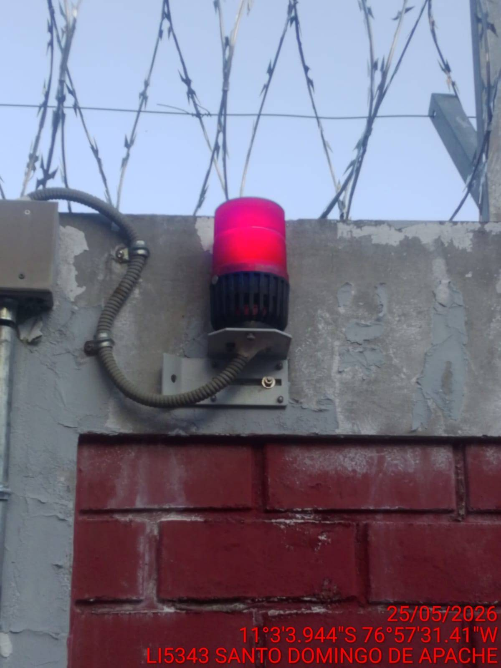 |  | 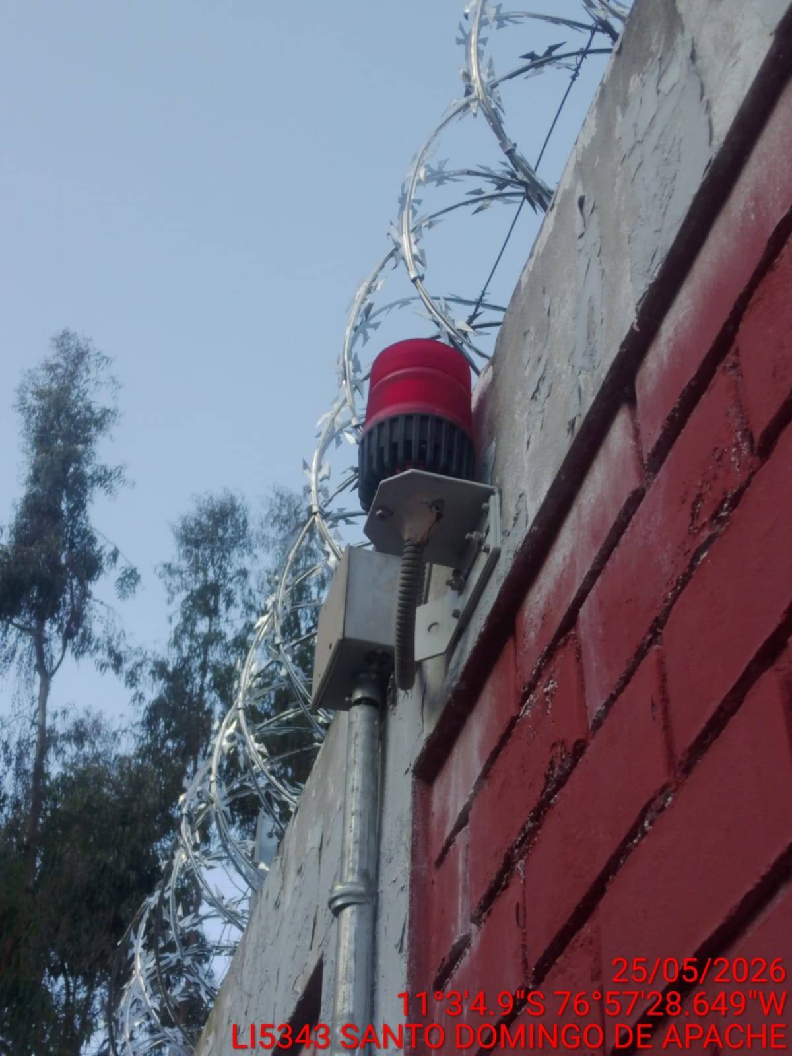

REVISIÓN DEL EXTINTOR
ANTES |  | DURANTE |  | DESPUES
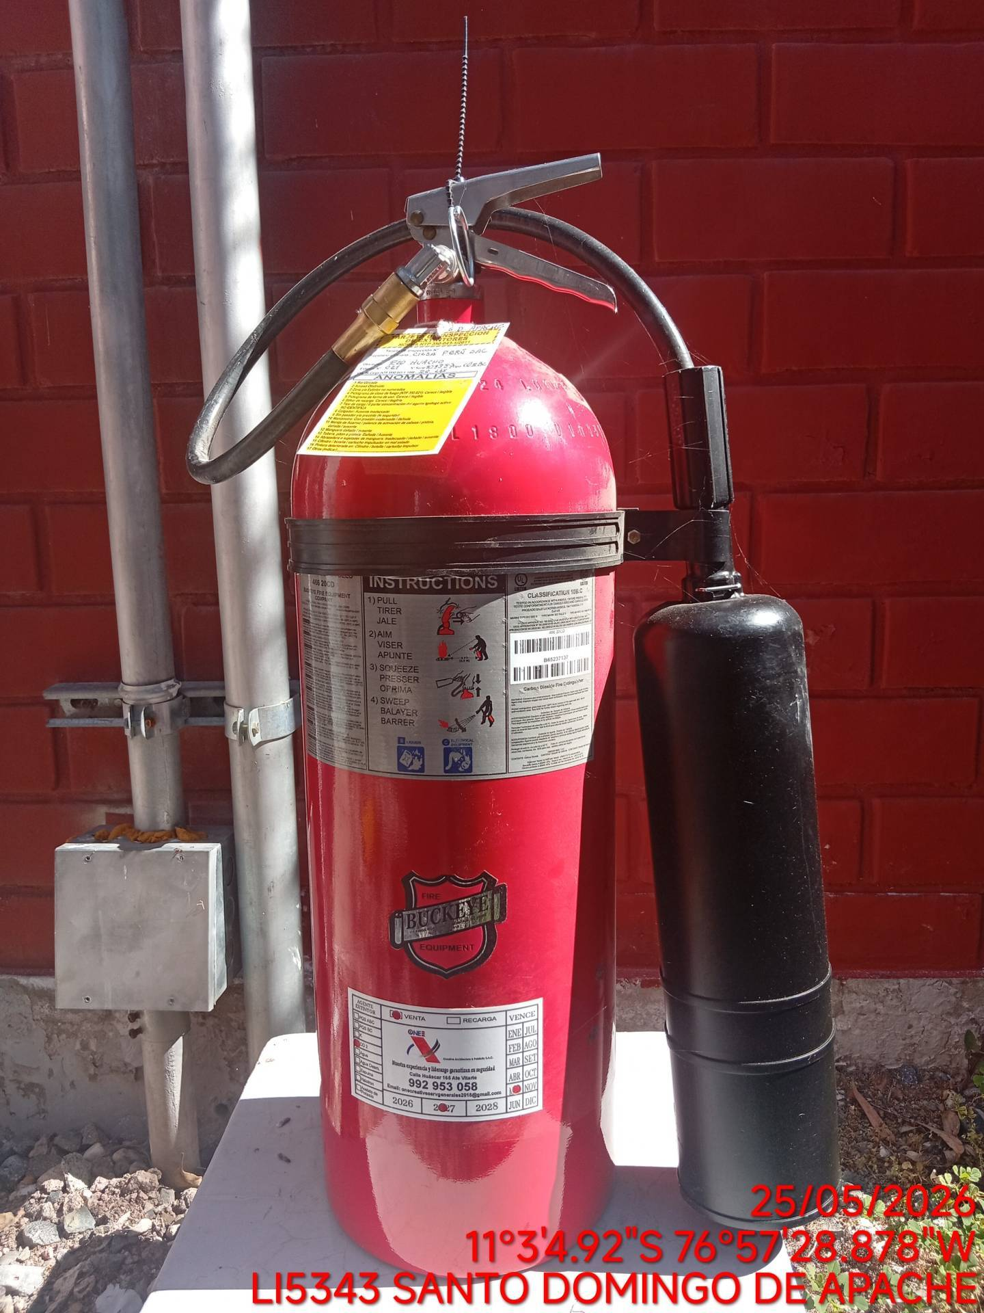 |  | 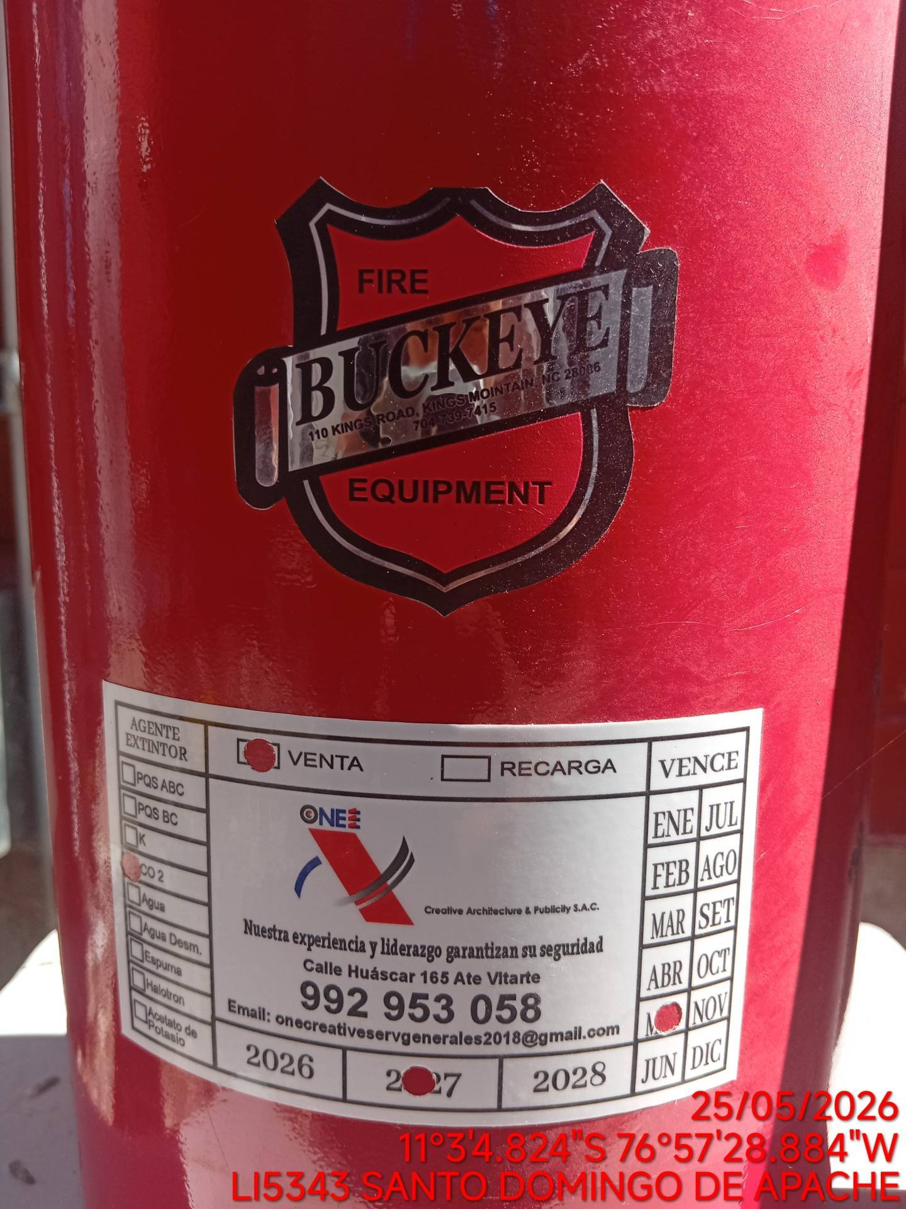 |  | 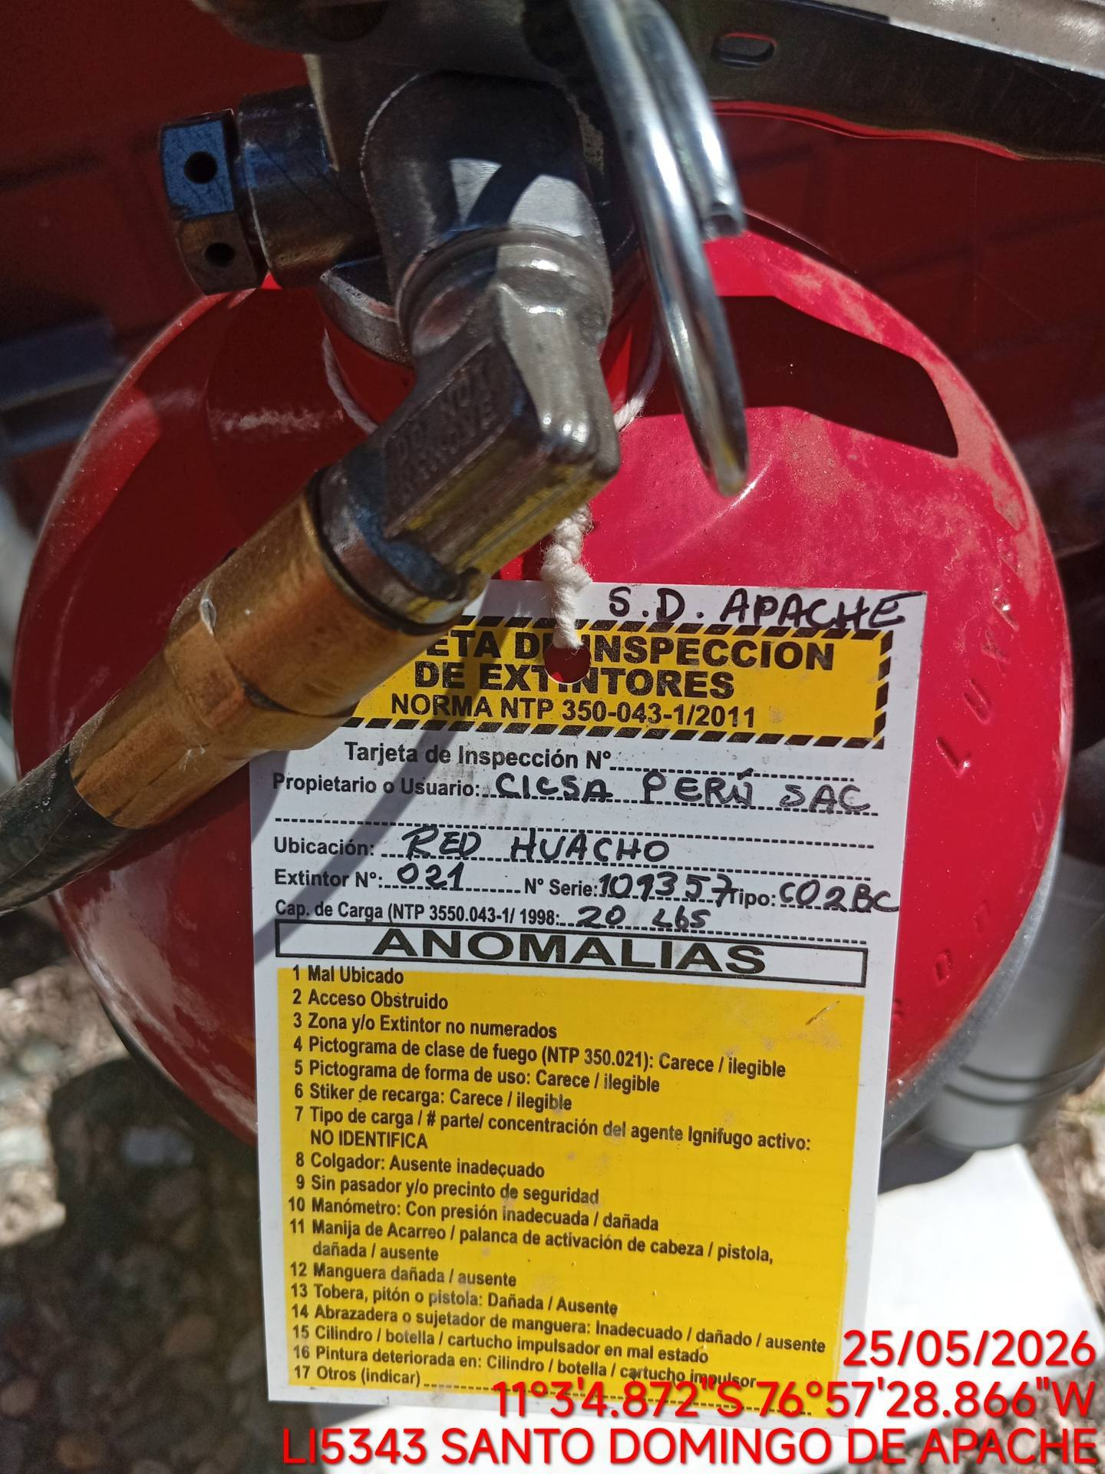

REVISIÓN DEL CORRECTO FUNCIONAMIENTO DE LA CHAPA ELÉCTRICA
ANTES |  | DURANTE |  | DESPUES
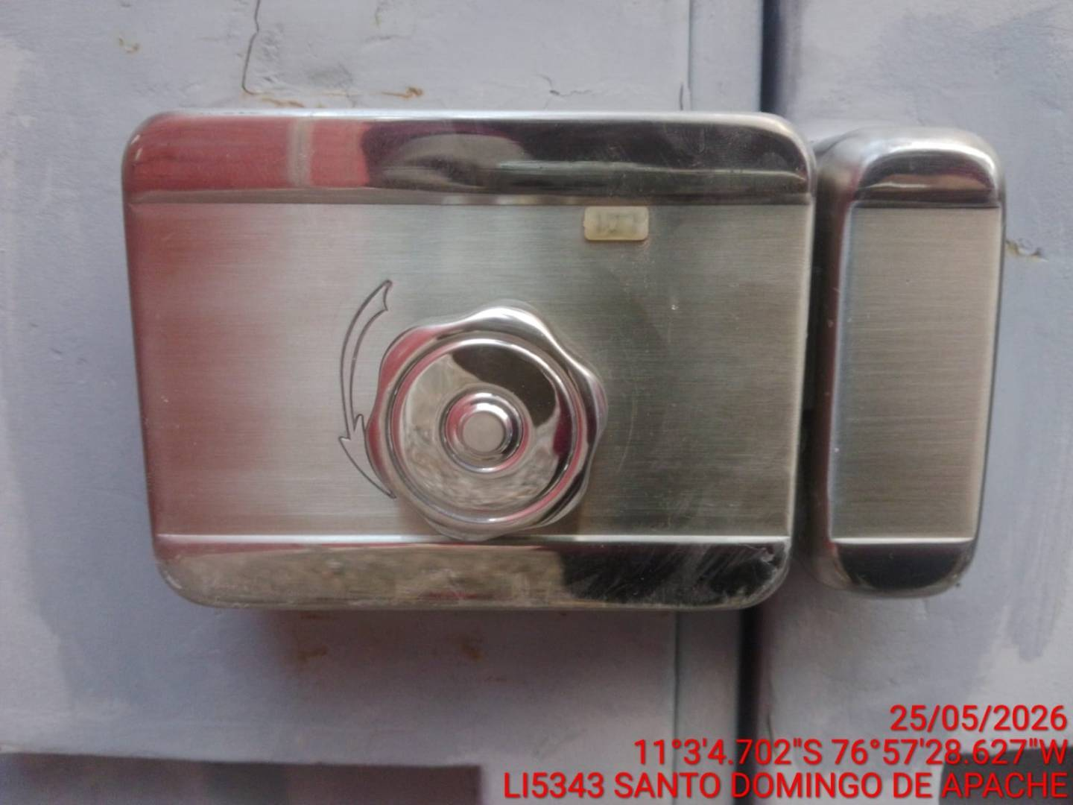 |  | 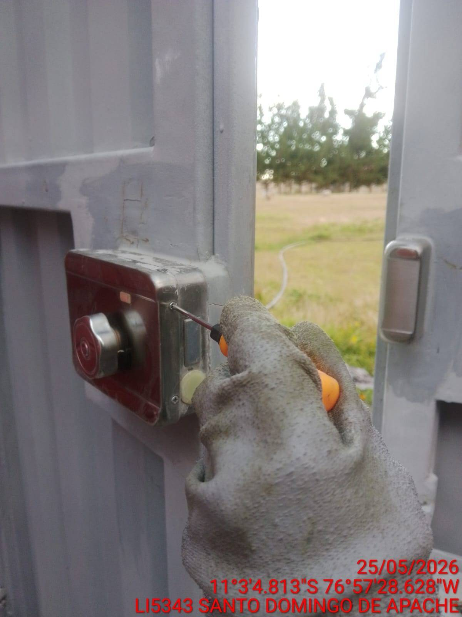 |  | 